Бонусы, Обвал и Акции
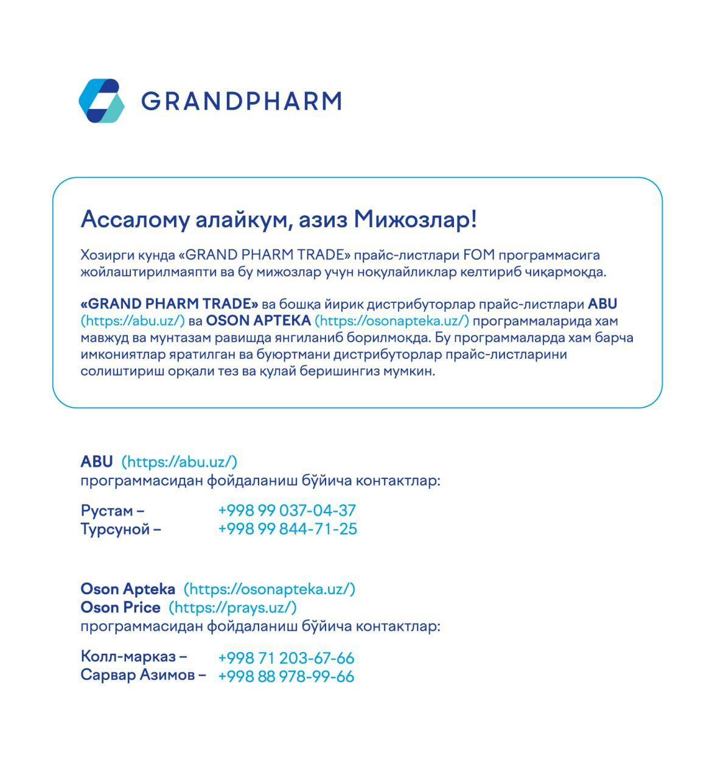
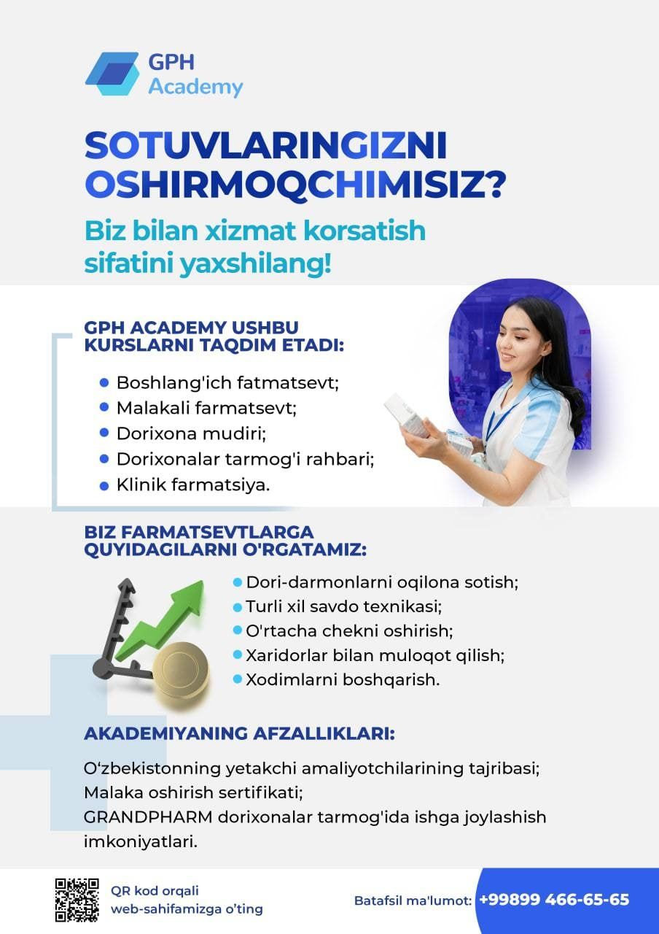
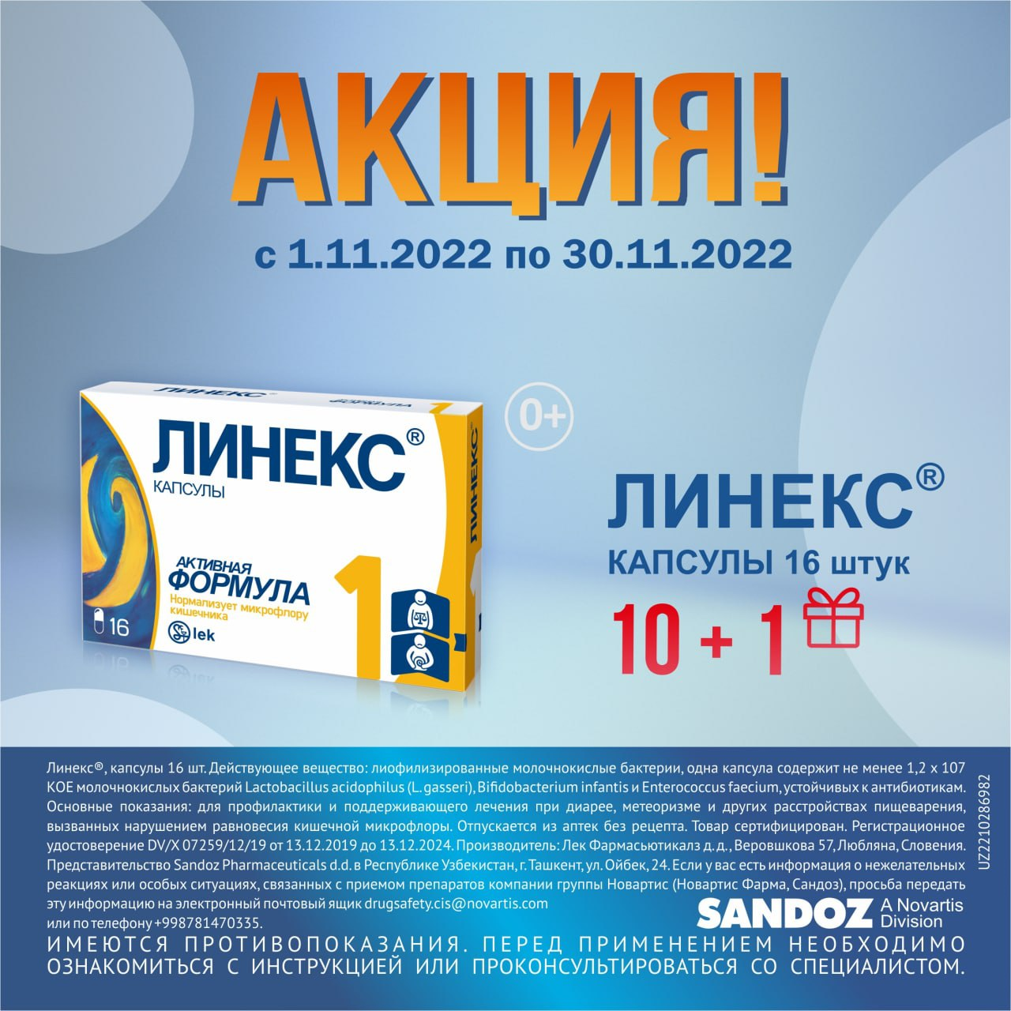
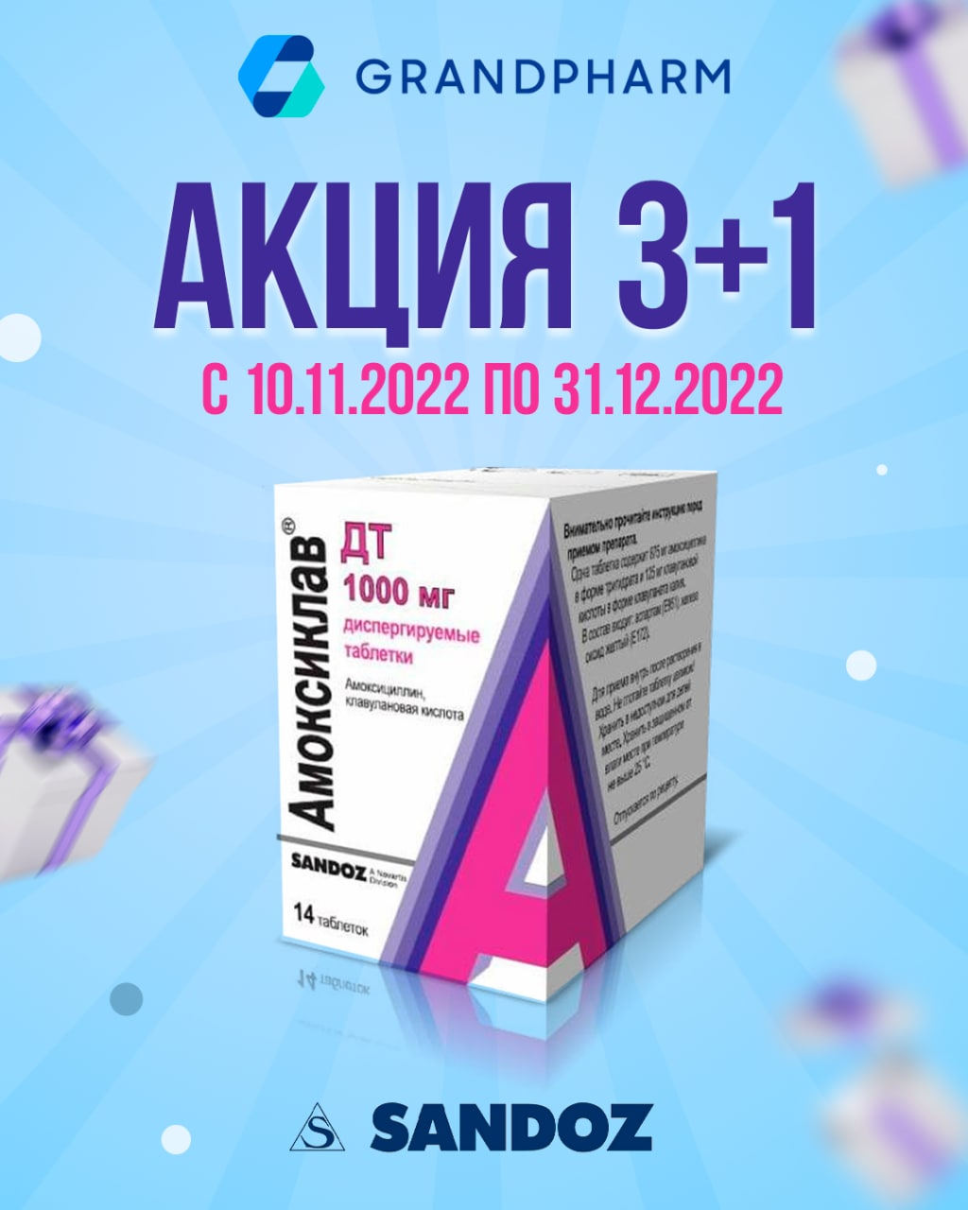
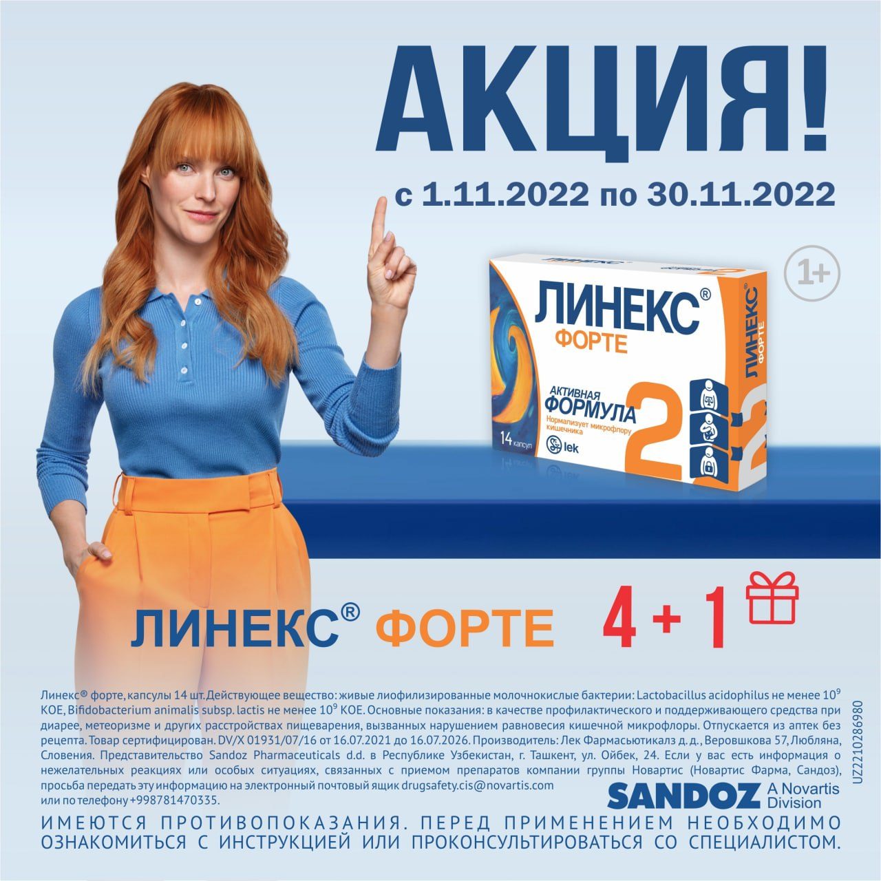
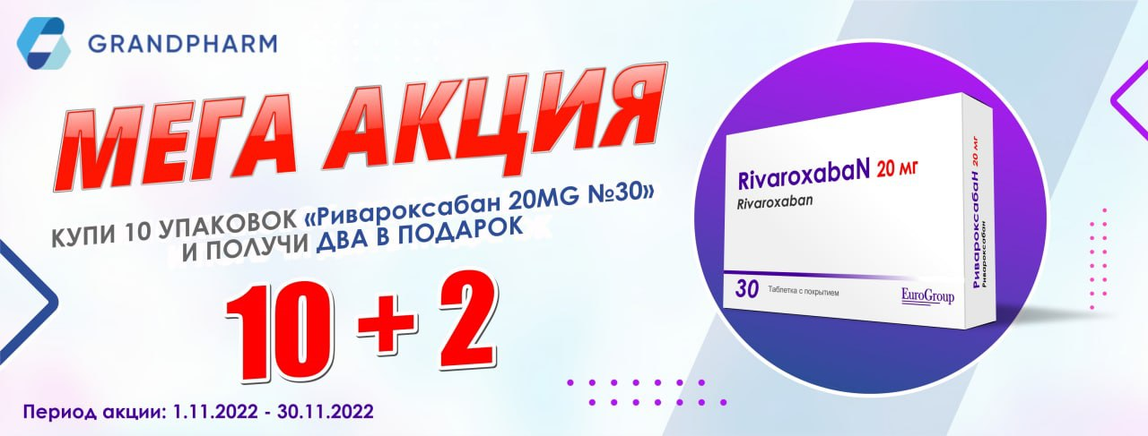
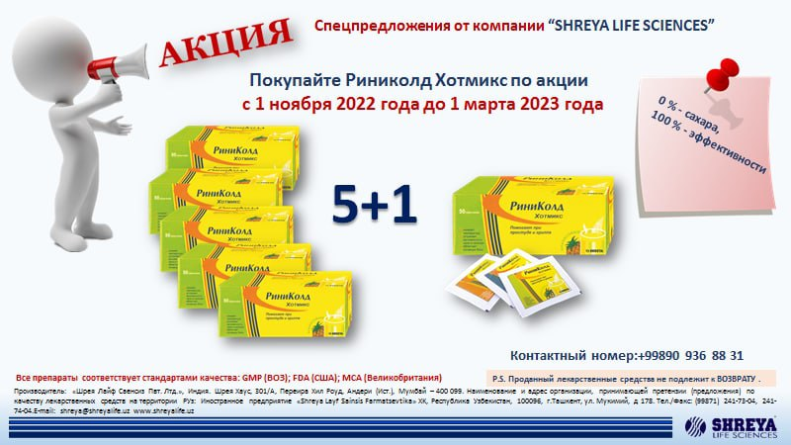
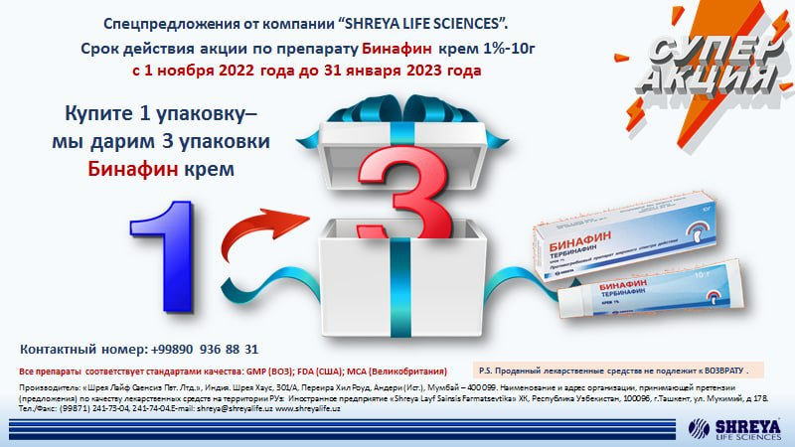
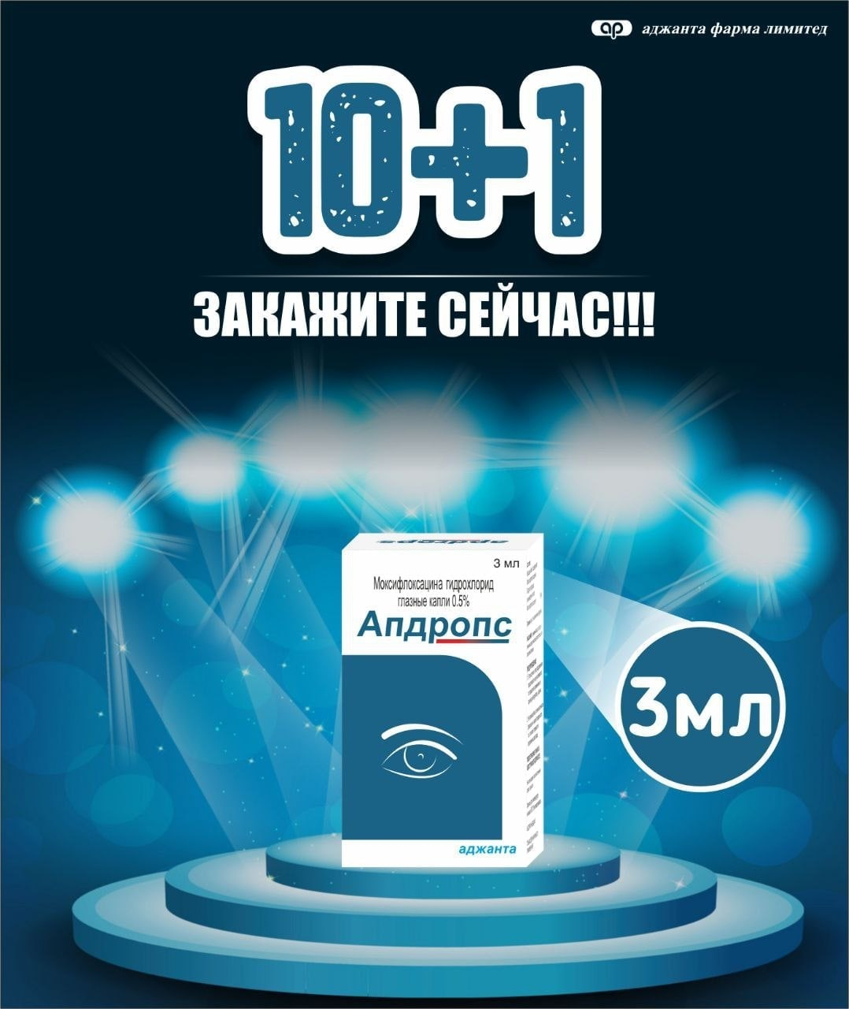
м

Прайс
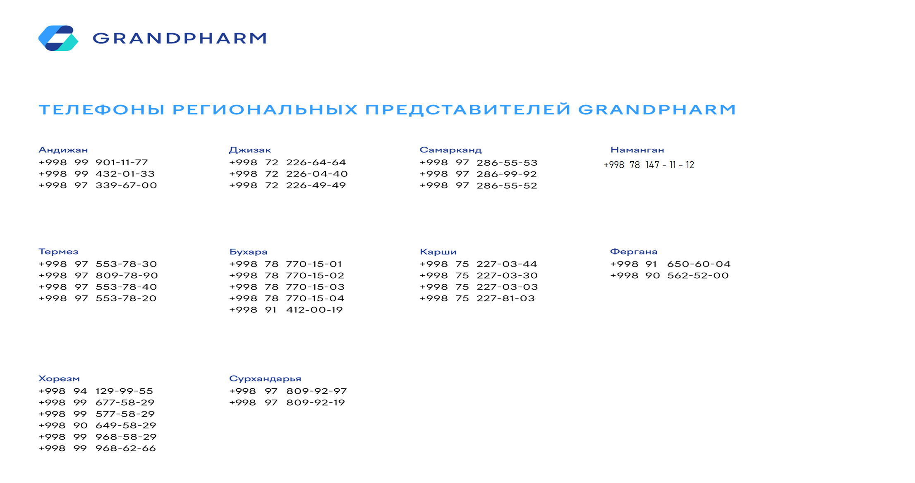
 | 2022-11-29
 | АКЦИЯ 1 + 1: С 18 ноября по 30 декабря 2022г.
№ | Наименование |  |  |  |  |  |  | Ед.изм. | Ориг. упак. | Производитель
1 | Простамед таб. №60 |  |  |  |  |  |  | УПК | 0-300 | "DR. Gustaf Klein" Германия
2 | Простамед таб. №120 |  |  |  |  |  |  | УПК | 0-190 | "DR. Gustaf Klein" Германия
 | АКЦИЯ 1 + 2: С 16 ноября по 31 декабря 2022г.
№ | Наименование |  |  |  |  |  |  | Ед.изм. | Ориг. упак. | Производитель
1 | Беплекс таб. №30 |  |  |  |  |  |  | УПК | 0-100 | "Darou Pakhsh Pharma" Иран
 | НАКОПИТЕЛЬНАЯ АКЦИЯ: Приобретайте нижеуказанные пакеты и получайте ПРИЗЫ: С 10 ноября по 25 декабря 2022г.
№ | Наименование |  |  | Ед.изм. | Ориг. упак. |  | Производитель |  |  | Количество в 1 пакете
1 | Лонгидаза лиоф. пор. 3000МЕ №5 |  |  | УПК | 0-182 |  | "Петровакс фарм" Россия |  |  | 5
1 | Лонгидаза супп. ваг/рект 3000МЕ №10 |  |  | УПК | 0-182 |  | "Петровакс фарм" Россия |  |  | 5
1 | Полиоксидоний лиоф. р-р д/ин. 6мг №5 |  |  | УПК | 0-182 |  | "Петровакс фарм" Россия |  |  | 4
1 | Полиоксидоний супп. 12мг №10 |  |  | УПК | 0-182 |  | "Петровакс фарм" Россия |  |  | 4
1 | Полиоксидоний супп. 6мг №10 |  |  | УПК | 0-182 |  | "Петровакс фарм" Россия |  |  | 4
1 | Полиоксидоний таб. 12мг №10 |  |  | УПК | 0-180 |  | "Петровакс фарм" Россия |  |  | 4
№ | Подарок |  | Количество пакетов |  | № | Подарок |  |  |  | Количество пакетов
1 | Электрочайник |  | 1 |  | 19 | Газовая плита Artel Milagro |  |  |  | 10
2 | Фен Rowenta |  | 1 |  | 20 | Робот-пылесос Polaris PVCR 1026 |  |  |  | 12
3 | Утюг Tefal |  | 2 |  | 21 | Духовой шкаф Goodwell |  |  |  | 12
4 | Тостер Tefal |  | 2 |  | 22 | Кондиционер 9' |  |  |  | 13
5 | Мини-печь ART ND 3618 |  | 2 |  | 23 | Принтер 3в1 |  |  |  | 15
6 | Измельчитель (Чопер) Sonifer SF-8057 |  | 2 |  | 24 | Витринный холодильник Artel |  |  |  | 15
7 | Блендер Philips HR 2105/00 |  | 3 |  | 25 | Кондиционер LG P09Sp2 DUAL Inverter |  |  |  | 17
8 | Мультиварка Polaris |  | 4 |  | 26 | Электросамокат Kugoo |  |  |  | 18
9 | Воздухоувлажнитель Polaris PUH 7605 TF |  | 4 |  | 27 | Кондиционер LG P12P |  |  |  | 18
10 | Пылесос Samsung VCC8874H35/XEV |  | 5 |  | 28 | Холодильник Samsung RB30N4020B1/WT |  |  |  | 20
11 | Отпариватель вертикальный Tefal |  | 5 |  | 29 | Телевизор Samsung Smart 43' |  |  |  | 20
12 | Водонагреватель электрический Ariston |  | 5 |  | 30 | Ноутбук HP |  |  |  | 20
13 | Микроволновая печь LG MS2535GIS |  | 6 |  | 31 | Моноблок Lenovo 23,8' |  |  |  | 20
14 | Кулер для воды Vital VT-83 |  | 6 |  | 32 | Мебель уголок |  |  |  | 20
15 | Варочная панель Goodwell 6323 X |  | 7 |  | 33 | Двухконтурный котёл Airfel 28' |  |  |  | 20
16 | Телевизор Samsung Smart 32' |  | 10 |  | 34 | Электрогенератор DY6500L |  |  |  | 25
17 | Смарт чаты Apple Watch |  | 10 |  | 35 | Скутер Bikeland RS-Z |  |  |  | 40
18 | Планшет Samsung |  | 10 |  | 36 | Автомашина Chevrolet Spark LT A/T |  |  |  | 350
 | *По всем вопросам касающихся акции обращаться по телефону : +998 95 412 09 09

 | АКЦИЯ 5 + 1: С 14 ноября по 31 декабря 2022г.
№ | Наименование |  |  |  |  |  |  | Ед.изм. | Ориг. упак. | Производитель
1 | Софавит таб. №20 |  |  |  |  |  |  | УПК | 10-430 | "Sopharma" Болгария
 | АКЦИЯ: С 10 по 30 декабря 2022г.
№ | Наименование | Закуп мин. уп. | Условия | Бесп. кол. уп | Наименование бесплатного товара |  |  |  |  | Производитель
1 | Фарингоспрей спрей 1,92мг/мл 30мл | 5 | + | 1 | Дисепт таб. №20 |  |  |  |  | "Nika pharm" Узб.
 | АКЦИЯ 3 + 1: С 10 ноября по 31 декабря 2022г.
№ | Наименование |  |  |  |  |  |  | Ед.изм. | Ориг. упак. | Производитель
1 | Амоксиклав ДТ таб. 875мг+125мг №14 |  |  |  |  |  |  | УПК | 0-64 | "Lek d.d." Словения
 | АКЦИЯ 1 + 1: С 10 ноября 2022г. по 31 марта 2023г.
№ | Наименование |  |  |  |  |  |  | Ед.изм. | Ориг. упак. | Производитель
1 | Турбо Гель 100мл №1 (*Акция действует только на товары со сроком 01.04.2023) |  |  |  |  |  |  | УПК | 0-25 | "Welt Pharma" Германия
 | АКЦИЯ: С 09 по 30 ноября 2022г.
№ | Наименование | Закуп мин. уп. | Условия | Бесп. кол. уп | Наименование бесплатного товара |  |  |  |  | Производитель
1 | Вольтарен Эмульгель гель 1% 20г | 4 | + | 1 | Ламизил крем 1% 15гр. №1 |  |  |  |  | "Novartis pharma AG" Швейцария
2 | Ламизил Дермгел гель 1% 15г | 4 | + | 1 | Ламизил Дермгел гель 1% 15г |  |  |  |  | "Novartis pharma AG" Швейцария
3 | Мульти-табс Классик Плюс таб. 650мг №30 | 6 | + | 1 | Мульти-табс Классик Плюс таб. 650мг №30 |  |  |  |  | "Pfizer Italia S.r.l." Италия
4 | Мульти-табс Юниор таб. жев. малина/клубника №30 | 6 | + | 1 | Мульти-табс Юниор таб. жев. мультифрукт №30 |  |  |  |  | "Pfizer Italia S.r.l." Италия
5 | Мульти-табс Малыш малина/клуб. таб. №30 | 3 | + | 1 | Мульти-табс Малыш малина/клуб. таб. №30 |  |  |  |  | "Pfizer Italia S.r.l." Италия
6 | Синекод сироп 200мл | 3 | + | 1 | Панадол дет. супп. 125мг №10 |  |  |  |  | "Pfizer Italia S.r.l." Италия
7 | Бифиформ капс. №30 | 3 | + | 1 | Бифиформ капс. №30 |  |  |  |  | "Pfizer Italia S.r.l." Италия
 | НАКОПИТЕЛЬНАЯ АКЦИЯ: Покупай препараты производства Getz Pharma на нижеуказанную сумму месяца и получи товарную скидку по итогу месяца. Срок действия акции: Ноябрь, Декабрь 2022
№ | Объем закупа за месяц |  |  |  | Процент товарной скидки от суммы закупа за месяц
1 | ≥ 10 000 000 сум |  |  |  | 3%
2 | ≥ 20 000 000 сум |  |  |  | 5%
3 | ≥ 30 000 000 сум |  |  |  | 7%
№ | Наименование |  |  |  | № | Наименование |  |  |  | Производитель
1 | Диампа таб. 10мг №14 |  |  |  | 14 | Ровигет таб. 10мг №30 |  |  |  | Getz Pharma (Private) Limited Пакистан
2 | Диампа таб. 25мг №14 |  |  |  | 15 | Ровигет таб. 20мг №30 |  |  |  | Getz Pharma (Private) Limited Пакистан
3 | Диампа-М таб. п/о 12,5мг+1000мг №28 |  |  |  | 16 | Ровигет таб. 5мг №30 |  |  |  | Getz Pharma (Private) Limited Пакистан
4 | Диампа-М таб. п/о 12,5мг+500мг №28 |  |  |  | 17 | Салтра 25мкг+125мкг аэроз. д/ингал. №1 |  |  |  | Getz Pharma (Private) Limited Пакистан
5 | Диампа-М таб. п/о 12,5мг+850мг №28 |  |  |  | 18 | Салтра 25мкг+250мкг аэроз. д/ингал. №1 |  |  |  | Getz Pharma (Private) Limited Пакистан
6 | Диампа-М таб. п/о 5мг+1000мг №28 |  |  |  | 19 | Сиглип таб. 100мг №35 |  |  |  | Getz Pharma (Private) Limited Пакистан
7 | Диампа-М таб. п/о 5мг+500мг №28 |  |  |  | 20 | Сиглип таб. 50мг №35 |  |  |  | Getz Pharma (Private) Limited Пакистан
8 | Диампа-М таб. п/о 5мг+850мг №28 |  |  |  | 21 | Сиглип-М таб. п/о 50мг+1000мг №35 |  |  |  | Getz Pharma (Private) Limited Пакистан
9 | Зитогет таб. п/о 500мг №3 |  |  |  | 22 | Сиглип-М таб. п/о 50мг+500мг №35 |  |  |  | Getz Pharma (Private) Limited Пакистан
10 | Монтигет саше д/пр.внутрь дет. 4мг №14 |  |  |  | 23 | Сиглип-М таб. п/о 50мг+850мг №35 |  |  |  | Getz Pharma (Private) Limited Пакистан
11 | Монтигет таб. Жеват. 5мг №14 |  |  |  | 24 | Солигет таб. 5мг п/о №10 |  |  |  | Getz Pharma (Private) Limited Пакистан
12 | Монтигет таб. п/о 10мг №14 |  |  |  | 25 | Тамизет капс. 0,4мг №10 |  |  |  | Getz Pharma (Private) Limited Пакистан
13 | М-Флокс таб. п/о 400мг №5 |  |  |  | 26 | Форагет 200мкг+6мкг аэроз. д/ингал. №1 |  |  |  | Getz Pharma (Private) Limited Пакистан
 | *Товарная скидка будет предоставляться в течении 10 рабочих дней после окончании каждого месяца.
 | **Расчет суммы закупа будет осуществляться за каждый месяц раздельно и не будет суммироваться по месяцам.

 | АКЦИЯ 1 + 1: С 04 ноября по 31 декабря 2022г.
№ | Наименование |  |  |  |  |  |  | Ед.изм. | Ориг. упак. | Производитель
1 | АЦЦ 200 р-р для пр/внутрь 20мг/мл 100мл (*Акция действует только на товары со сроком 01.01.2023) |  |  |  |  |  |  | УПК | 0-24 | "Lek d.d." Словения
2 | АЦЦ® Актив пор.для р-р 600 мг N10 (*Акция действует только на товары со сроком 01.04.2023) |  |  |  |  |  |  | УПК | 10-180 | "Lek d.d." Словения
3 | Эрбуфо Форспиро пор. д/ингал. 160мкг/4,5мкг 60доз (*Акция действует только на товары со сроком 01.04.2023) |  |  |  |  |  |  | УПК | 0-170 | "Sandoz Pharmaceuticals d.d" Германия
3 | Дупликс таб. 16мг №30 (*Акция действует только на товары со сроком 01.05.2023) |  |  |  |  |  |  | УПК | 0-112 | "Sandoz Pharmaceuticals d.d" Германия
4 | Дупликс таб. 32мг №30 (*Акция действует только на товары со сроком 01.05.2023) |  |  |  |  |  |  | УПК | 0-112 | "Sandoz Pharmaceuticals d.d" Германия
5 | Дупликс Н таб. 32мг/25мг N30 (*Акция действует только на товары со сроком 01.05.2023) |  |  |  |  |  |  | УПК | 0-112 | "Sandoz Pharmaceuticals d.d" Германия

 | НАКОПИТЕЛЬНАЯ АКЦИЯ: Покупай препараты производства ASTRAZENECA, AB (Швеция) на сумма от 5 млн. в течении месяца и получи гарантийный приз и участвуй в розыгрыше. Срок действия акции: Ноябрь и Декабрь 2022г.
№ | Сумма закупа за месяц |  |  |  | Приз и участия в розыгрыше
1 | от 5 000 000 сум |  |  |  | Подарочная карта с номиналом 100 тысяч сум в сети маркетов и участие в розыгрыше бытовой техники.
2 | от 10 000 000 сум |  |  |  | Две подарочные карты с номиналом 100 тысяч сум в маркет и участие в розыгрыше путевки в Стамбул на двоих.
№ | Наименование |  |  |  |  |  |  | Ед.изм. | Ориг. упак. | Производитель
1 | Беталок Зок таб. 100мг №30 |  |  |  |  |  |  | УПК | 0-48 | ASTRAZENECA, AB Швеция
2 | Беталок Зок таб. 25мг №14 |  |  |  |  |  |  | УПК | 0-66 | ASTRAZENECA, AB Швеция
3 | Брилинта таб. 90мг №56 |  |  |  |  |  |  | УПК | 0-30 | ASTRAZENECA, AB Швеция
4 | Нексиум таб. 20мг №14 |  |  |  |  |  |  | УПК | 0-10 | ASTRAZENECA, AB Швеция
5 | Нексиум таб. 40мг №14 |  |  |  |  |  |  | УПК | 0-10 | ASTRAZENECA, AB Швеция
6 | Пульмикорт сусп. 0,25мг/2мл №20 |  |  |  |  |  |  | УПК | 0-20 | ASTRAZENECA, AB Швеция
7 | Пульмикорт сусп. 0,5мг/2мл №20 |  |  |  |  |  |  | УПК | 0-20 | ASTRAZENECA, AB Швеция
8 | Симбикорт Турбухалер пор. д/ингал. 160/4,5 мкг/доза 60доз №1 |  |  |  |  |  |  | УПК | 10-80 | ASTRAZENECA, AB Швеция
9 | Симбикорт Турбухалер пор. д/ингал. 80/4,5мкг/доза 60доз №1 |  |  |  |  |  |  | УПК | 10-80 | ASTRAZENECA, AB Швеция
10 | Форсига таб. 10мг №28 |  |  |  |  |  |  | УПК | 0-45 | ASTRAZENECA, AB Швеция
 | *Расчет суммы закупа будет осуществляться за каждый месяц раздельно и не будет суммироваться по месяцам.
 | **По всем вопросам касающихся акции обращаться по телефону : +998 90 964 07 63 (Джахонгир)

 | АКЦИЯ 10 + 1: С 01 ноября по 31 декабря 2022г.
№ | Наименование |  |  |  |  |  |  | Ед.изм. | Ориг. упак. | Производитель
1 | Виона пренатал форте таб. №30 |  |  |  |  |  |  | УПК | 10-180 | "Medicamen Organic LTD" Индия
2 | Виона пренатал форте таб. №30 |  |  |  |  |  |  | УПК | 6-96 | "Medicamen Organic LTD" Индия
 | АКЦИЯ: С 01 по 30 ноября 2022г.
№ | Наименование | Закуп мин. уп. | Условия | Бесп. кол. уп | Наименование бесплатного товара |  |  |  |  | Производитель
1 | Риномакс Актив таб. №10 | 10 | + | 2 | Альцетро таб. 5мг №20 |  |  |  |  | "Nika pharm" Узб.
 | АКЦИЯ 5 + 5: С 01 по 30 ноября 2022г.
№ | Наименование |  |  |  |  |  |  | Ед.изм. | Ориг. упак. | Производитель
1 | Азитромицин капс. (Ника ф.) 250мг №6 |  |  |  |  |  |  | УПК | 0-120 | "Nika pharm" Узб.
2 | Азитромицин капс. (Ника ф.) 500мг №3 |  |  |  |  |  |  | УПК | 0-120 | "Nika pharm" Узб.
 | АКЦИЯ: С 01 по 30 ноября 2022г.
№ | Наименование | Закуп мин. уп. | Условия | Бесп. кол. уп | Наименование бесплатного товара |  |  |  |  | Производитель
1 | Энтеросгель пакет паста 22,5г №10 | 1 | + | 1 | Активит Никасорб (БАД) таб. №10 |  |  |  |  | "Nika pharm" Узб.
2 | Энтеросгель паста 225гр | 1 | + | 1 | Активит Никасорб (БАД) таб. №10 |  |  |  |  | "Nika pharm" Узб.
 | АКЦИЯ 10 + 2: С 01 по 30 ноября 2022г.
№ | Наименование |  |  |  |  |  |  | Ед.изм. | Ориг. упак. | Производитель
1 | Ривароксабан таб. 20мг №30 |  |  |  |  |  |  | УПК | 0-10 | EURO GROUP LLC Грузия
 | АКЦИЯ: С 01 по 30 ноября 2022г.
№ | Наименование | Закуп мин. уп. | Условия | Бесп. кол. уп | Наименование бесплатного товара |  |  |  |  | Производитель
1 | Кетонал DUO капс. 150мг №30 | 5 | + | 1 | Кетонал DUO капс. 150мг №30 |  |  |  |  | "Lek d.d." Словения
2 | Линекс капс. №16 | 10 | + | 1 | Линекс капс. №16 |  |  |  |  | "Lek d.d." Словения
3 | Линекс форте капс. №14 | 4 | + | 1 | Линекс форте капс. №14 |  |  |  |  | "Lek d.d." Словения
 | АКЦИЯ: С 01 октября по 30 ноября 2022г.
№ | Наименование | Закуп мин. уп. | Условия | Бесп. кол. уп | Наименование бесплатного товара |  |  |  |  | Производитель
1 | Нурофен (ибупрофен) детский 200мг №8 | 5 | + | 1 | Нурофен (ибупрофен) детский 200мг №8 |  |  |  |  | "Reckitt Benc. Heal(UK) Lim." Великобр.
2 | Нурофен Экспресс капс. 200мг №16 | 5 | + | 1 | Нурофен Экспресс капс. 200мг №16 |  |  |  |  | "Reckitt Benc. Heal(UK) Lim." Великобр.
3 | Стрепсилс Интенсив мед-лимон таб. 8,75мг №24 | 10 | + | 1 | Стрепсилс Интенсив мед-лимон таб. 8,75мг №24 |  |  |  |  | "Reckitt Benc. Heal(UK) Lim." Великобр.
4 | Стрепсилс с витамином С апельсин таб. №24 | 10 | + | 1 | Стрепсилс с витамином С апельсин таб. №24 |  |  |  |  | "Reckitt Benc. Heal(UK) Lim." Великобр.
5 | Стрепсилс с Медом и Лимоном №24 | 10 | + | 1 | Стрепсилс с Медом и Лимоном №24 |  |  |  |  | "Reckitt Benc. Heal(UK) Lim." Великобр.
6 | Стрепсилс с Ментолом / Эквалиптом № 24 | 10 | + | 1 | Стрепсилс с Ментолом / Эквалиптом № 24 |  |  |  |  | "Reckitt Benc. Heal(UK) Lim." Великобр.
7 | Стрепсилс Экспресс таб. №24 | 10 | + | 1 | Стрепсилс Экспресс таб. №24 |  |  |  |  | "Reckitt Benc. Heal(UK) Lim." Великобр.
 | АКЦИЯ 5 + 1: С 01 ноября 2022г. по 01 марта 2023г.
№ | Наименование |  |  |  |  |  |  | Ед.изм. | Ориг. упак. | Производитель
1 | РиниКолд ХОТМИКС порошок Ананас 5 г. №50 |  |  |  |  |  |  | УПК | 0-4 | "Shreya Life Scienсes Pvt LTD" Индия
 | АКЦИЯ 1 + 3: С 29 октября 2022г. по 31 января 2023г.
№ | Наименование |  |  |  |  |  |  | Ед.изм. | Ориг. упак. | Производитель
1 | Бинафин крем 1% 10г |  |  |  |  |  |  | УПК | 0-80 | "Shreya Life Scienсes Pvt LTD" Индия
 | АКЦИЯ: С 26 октября по 31 декабря 2022г.
№ | Наименование | Закуп мин. уп. | Условия | Бесп. кол. уп | Наименование бесплатного товара |  |  |  |  | Производитель
1 | Актинак таб. 100мг №20 | 10 | + | 1 | Актинак таб. 100мг №20 |  |  |  |  | "Ajanta Pharma Limited" Индия
2 | Актинак Плюс таб. 100мг/500мг №20 | 10 | + | 1 | Актинак Плюс таб. 100мг/500мг №20 |  |  |  |  | "Ajanta Pharma Limited" Индия
3 | Нурифер капс. 20мг №30 | 30 | + | 4 | Нурифер капс. 20мг №30 |  |  |  |  | "Ajanta Pharma Limited" Индия
 | АКЦИЯ 10 + 1: С 25 июль по 31 декабрь 2022г.
№ | Наименование |  |  |  |  |  |  | Ед.изм. | Ориг. упак. | Производитель
1 | Апдропс гл. капли 0.5% 3мл |  |  |  |  |  |  | УПК | 25-300 | "Ajanta Pharma Limited" Индия
 |  |  | Прайс
№ | Наименование | Ед.изм. | Ориг. упак. | Базовая цена | Ставка НДС, % | Отп. цена без НДС | Отп. цена с НДС | Нац. % | Срок годности | Производитель
1 | Q10 Макс Коэнзим капс. №40 | УПК | 0-50 | 82,800.00 | 15 | 90,905 | 104,541 | 26,26 | 2024-08-01 | "Pharmaxx International" Узб.
2 | Абазит сусп 200мг/5мл 15мл | УПК | 0-50 | 33,000.00 | 0 | 36,230 | 36,230 | 9,79 | 2024-06-01 | "Remedy" Узб.
3 | Абелла супп. ваг. №7 | УПК | 0-40 | 50,000.00 | 0 | 57,500 | 57,500 | 15,00 | 2024-09-01 | "Sharq Darmon" Узб.
4 | Абилот 1,5 р-р д/ин. 1,0/0,5г №1 | УПК | 0-450 | 29,932.75 | 0 | 33,191 | 33,191 | 10,89 | 2024-12-01 | "Абифарм" Грузия
5 | Авиаз сироп 200мл фл. №1 | УПК | 0-50 | 35,177.24 | 0 | 40,453 | 40,453 | 15,00 | 2023-09-01 | Lupin Ltd Индия
6 | Авизол капс. 100мг №1 | УПК | 20-400 | 17,668.65 | 0 | 17,539 | 17,539 | -0,73 | 2023-05-01 | "Avantika Medex Pvt Ltd" Индия
7 | Авикарнитин р-р д/пр. внутрь 100мл | УПК | 0-100 | 73,969.91 | 0 | 82,835 | 82,835 | 11,98 | 2023-12-01 | Марс Ремедис Пвт. Лтд Индия
8 | Авикарнитин р-р д/пр. внутрь 50мл | УПК | 0-100 | 47,327.57 | 0 | 54,426 | 54,426 | 15,00 | 2024-08-01 | Марс Ремедис Пвт. Лтд Индия
9 | Авиклуд таб. 0,5мг №30 | УПК | 0-10 | 257,283.14 | 0 | 282,465 | 282,465 | 9,79 | 2023-10-01 | "Avantika Medex Pvt Ltd" Индия
10 | Авилан-Л р-р д/ин. 2,0мл №5 | УПК | 0-320 | 41,895.00 | 0 | 44,616 | 44,616 | 6,49 | 2023-03-01 | "Grand medical group" Швейцария
11 | Авиментин сусп. 228,5мг/5мл 100мл | УПК | 0-100 | 37,788.39 | 0 | 43,456 | 43,456 | 15,00 | 2023-03-01 | "Vexta Lab. Pvt. Ltd" Индия
12 | Авирол С капс. №12 | УПК | 0-120 | 34,500.00 | 0 | 32,195 | 32,195 | -6,68 | 2023-11-01 | "Nika pharm" Узб.
13 | Авифер р-р д/ин. 20мг/мл 5мл №5 | УПК | 0-120 | 287,730.56 | 0 | 322,210 | 322,210 | 11,98 | 2023-08-01 | Макур Лабораториес ЛТД Индия
14 | Авифлокс таб. 500мг №5 | УПК | 0-363 | 29,558.60 | 0 | 32,936 | 32,936 | 11,43 | 2023-07-01 | "Avantika Medex Pvt Ltd" Индия
15 | Авицет таб. 5мг №30 | УПК | 0-216 | 32,041.92 | 0 | 32,607 | 32,607 | 1,76 | 2023-09-01 | "Avantika Medex Pvt Ltd" Индия
16 | Адазал сусп. д/пр. внутрь 100мг/5мл 30мл | УПК | 0-30 | 20,000.00 | 0 | 21,299 | 21,299 | 6,50 | 2025-09-01 | "Remedy Group" Узб.
17 | Адаптол капс. 300мг N20 | УПК | 0-210 | 52,169.79 | 0 | 59,057 | 59,057 | 13,20 | 2025-03-01 | "Олайн Фарм" Латвия
18 | Адаптол таб. 500мг N20 | УПК | 0-160 | 74,157.42 | 0 | 83,901 | 83,901 | 13,14 | 2025-11-01 | "Олайн Фарм" Латвия
19 | Адвантан крем 0,1% 15г | УПК | 0-160 | 71,570.24 | 0 | 81,948 | 81,948 | 14,50 | 2024-10-01 | "Leo Pharma A/S" Италия
20 | Адвантан мазь 0,1% 15г | УПК | 0-240 | 72,151.17 | 0 | 82,614 | 82,614 | 14,50 | 2024-07-01 | "Leo Pharma A/S" Италия
21 | Аделфан SD таб. №100 | УПК | 0-41 | 30,000.00 | 0 | 32,936 | 32,936 | 9,79 | 2024-05-01 | "Sharq Darmon" Узб.
22 | Адемта лиоф. пор. 400мг №5 | УПК | 0-100 | 270,051.33 | 0 | 310,559 | 310,559 | 15,00 | 2025-01-01 | "World Medicine"
23 | Аденит Форте пор. д/ин. №3 | УПК | 0-250 | 62,401.53 | 0 | 67,294 | 67,294 | 7,84 | 2024-09-01 | "GM PHARMACEUTICALS" Грузия
24 | Аденозинтрифосфат динатриевая соль 10мг/мл 1мл амп. №10 | УПК | 0-400 | 6,487.72 | 0 | 6,576 | 6,576 | 1,36 | 2023-09-01 | Anhui Changjiang Pharmaceutica Китай
25 | Аденопросин супп. рект. 150мг №10 | УПК | 0-80 | 152,439.99 | 0 | 175,305 | 175,305 | 15,00 | 2024-01-01 | Биотехнос Румыния
26 | Аденурик таб. 120мг №28 | УПК | 4-96 | 273,317.86 | 0 | 273,614 | 273,614 | 0,11 | 2024-06-30 | "Берлин Хими"
27 | Аденурик таб. 80мг №28 | УПК | 4-96 | 230,068.61 | 0 | 237,369 | 237,369 | 3,17 | 2024-12-31 | "Берлин Хими"
28 | Адеп таб. 30мг №30 | УПК | 0-225 | 146,174.74 | 0 | 168,100 | 168,100 | 15,00 | 2023-04-30 | COMBINO PHARM MALTA LTD Мальта
29 | Аджигра таб.100мг №4 | УПК | 10-600 | 6,541.53 | 0 | 7,522 | 7,522 | 14,99 | 2025-07-01 | "Agio Pharma. Ltd." Индия
30 | Аджидикло супер гель 30г | УПК | 10-240 | 27,084.44 | 0 | 30,330 | 30,330 | 11,98 | 2024-03-01 | "Agio Pharma. Ltd." Индия
31 | Аджиметрил гель 20г | УПК | 10-300 | 15,167.28 | 0 | 16,986 | 16,986 | 11,99 | 2024-04-01 | "Agio Pharma. Ltd." Индия
32 | Аджисепт паст. №24 | УПК | 0-120 | 15,568.86 | 0 | 17,567 | 17,567 | 12,83 | 2024-08-01 | "Agio Pharm" Инд.
33 | Аджисепт паст. ананас №24 | УПК | 0-120 | 15,321.00 | 0 | 17,238 | 17,238 | 12,51 | 2024-12-01 | "Agio Pharm" Инд.
34 | Аджисепт паст. апельсин №24 | УПК | 0-120 | 15,402.90 | 0 | 17,713 | 17,713 | 15,00 | 2024-12-01 | "Agio Pharm" Инд.
35 | Аджисепт паст. банан №24 | УПК | 0-120 | 15,317.91 | 0 | 17,238 | 17,238 | 12,53 | 2024-12-01 | "Agio Pharm" Инд.
36 | Аджисепт паст. вишня №24 | УПК | 0-120 | 15,317.91 | 0 | 17,567 | 17,567 | 14,68 | 2024-12-01 | "Agio Pharm" Инд.
37 | Аджисепт паст. классические №100 | УПК | 0-24 | 52,104.75 | 0 | 38,427 | 38,427 | -26,25 | 2023-07-01 | "Agio Pharm" Инд.
38 | Аджисепт паст. клубника №24 | УПК | 0-120 | 15,321.00 | 0 | 17,567 | 17,567 | 14,66 | 2024-12-01 | "Agio Pharm" Инд.
39 | Аджисепт паст. лимон №24 | УПК | 0-120 | 15,568.86 | 0 | 17,238 | 17,238 | 10,72 | 2024-09-01 | "Agio Pharm" Инд.
40 | Аджисепт паст. малина №24 | УПК | 0-120 | 15,568.86 | 0 | 16,469 | 16,469 | 5,78 | 2024-09-01 | "Agio Pharm" Инд.
41 | Аджисепт паст. мед №24 | УПК | 0-120 | 15,274.54 | 0 | 17,565 | 17,565 | 15,00 | 2024-09-01 | "Agio Pharm" Инд.
42 | Аджисепт паст. мед-лимон №100 | УПК | 0-24 | 52,194.90 | 0 | 49,405 | 49,405 | -5,35 | 2023-07-01 | "Agio Pharm" Инд.
43 | Аджисепт паст. мед-лимон №24 | УПК | 0-120 | 15,183.72 | 0 | 16,469 | 16,469 | 8,46 | 2024-12-01 | "Agio Pharm" Инд.
44 | Аджисепт паст. ментол-эвкалипт №100 | УПК | 0-24 | 52,194.90 | 0 | 38,427 | 38,427 | -26,38 | 2023-07-01 | "Agio Pharm" Инд.
45 | Аджисепт паст. ментол-эвкалипт №24 | УПК | 0-120 | 15,568.86 | 0 | 17,238 | 17,238 | 10,72 | 2024-08-01 | "Agio Pharm" Инд.
46 | Аджисепт плюс паст. мед/лимон №24 | УПК | 0-120 | 24,018.39 | 0 | 27,260 | 27,260 | 13,50 | 2024-04-01 | "Agio Pharma. Ltd." Индия
47 | Аджисепт плюс паст. ментол/эвкалипт №24 | УПК | 0-120 | 24,018.39 | 0 | 26,824 | 26,824 | 11,68 | 2024-04-01 | "Agio Pharma. Ltd." Индия
48 | Адипин таб. 10мг №30 | УПК | 14-224 | 44,240.93 | 0 | 47,741 | 47,741 | 7,91 | 2025-01-01 | "GM PHARMACEUTICALS" Грузия
49 | Адипин таб. 5мг №30 | УПК | 14-224 | 27,251.39 | 0 | 29,388 | 29,388 | 7,84 | 2025-01-01 | "GM PHARMACEUTICALS" Грузия
50 | Адиприл таб. 5мг/10мг №30 | УПК | 0-224 | 68,329.55 | 0 | 73,411 | 73,411 | 7,44 | 2023-02-01 | "GM PHARMACEUTICALS" Грузия
51 | Адиприл таб. 5мг/5мг №30 | УПК | 0-224 | 47,548.86 | 0 | 51,579 | 51,579 | 8,48 | 2024-03-01 | "GM PHARMACEUTICALS" Грузия
52 | Адоамин сироп 200мл | УПК | 0-9 | 50,751.38 | 0 | 56,843 | 56,843 | 12,00 | 2023-04-30 | "Rhydburg Pharmaceuticals" Индия
53 | Адоксин-ОЗ таб. №10 | УПК | 0-320 | 33,641.10 | 0 | 38,351 | 38,351 | 14,00 | 2023-08-01 | "Rhydburg Pharmaceuticals" Индия
54 | Адолокс 500 таб. 500мг №10 | УПК | 0-40 | 28,372.45 | 0 | 32,628 | 32,628 | 15,00 | 2024-03-01 | "Rhydburg Pharmaceuticals" Индия
55 | Адофер 103 р-р д/ин. 100мг/5мл 5мл №5 | УПК | 0-160 | 206,198.44 | 0 | 234,036 | 234,036 | 13,50 | 2024-01-01 | "Rhydburg Pharmaceuticals" Индия
56 | Адофер МАКС сироп 200мл | УПК | 0-50 | 33,834.25 | 0 | 38,572 | 38,572 | 14,00 | 2023-10-31 | "Rhydburg Pharmaceuticals" Индия
57 | Азеф сусп. 200мг/5мл 15мл | УПК | 0-50 | 33,000.00 | 0 | 35,144 | 35,144 | 6,50 | 2024-07-01 | "Remedy Group" Узб.
58 | Азиаджио сусп. 200мг/5 мл 15мл | УПК | 0-100 | 21,810.60 | 0 | 25,082 | 25,082 | 15,00 | 2024-08-01 | "Agio Pharma. Ltd." Индия
59 | Азиаджио таб. 250мг №6 | УПК | 0-840 | 9,967.34 | 0 | 11,462 | 11,462 | 15,00 | 2024-11-01 | "Agio Pharma. Ltd." Индия
60 | Азиаджио таб. 500мг №3 | УПК | 10-480 | 9,702.75 | 0 | 11,158 | 11,158 | 15,00 | 2023-09-01 | "Agio Pharma. Ltd." Индия
61 | Азилаб сусп. 100мг/5мл 15мл №1 | УПК | 10-200 | 27,780.07 | 0 | 28,547 | 28,547 | 2,76 | 2024-01-01 | "Laborate Pharmaceuticals India" Индия
62 | Азимак капс. 250мг №6 | УПК | 0-216 | 38,636.25 | 0 | 41,383 | 41,383 | 7,11 | 2025-01-01 | "GM PHARMACEUTICALS" Грузия
63 | Азимак капс. 500мг №3 | УПК | 12-216 | 38,636.25 | 0 | 43,515 | 43,515 | 12,63 | 2025-01-01 | "GM PHARMACEUTICALS" Грузия
64 | Азимак пор. сусп. 200мг/5мл 30мл | УПК | 0-84 | 33,721.47 | 0 | 36,706 | 36,706 | 8,85 | 2024-10-01 | "GM PHARMACEUTICALS" Грузия
65 | Азимакс MR капс. 500мг №3 | УПК | 0-120 | 7,050.00 | 0 | 8,107 | 8,107 | 14,99 | 2024-07-01 | "Merrymed Farm" Узб.
66 | Азимакс MR сусп. 200мг/5мл 30мл | УПК | 0-40 | 8,460.00 | 0 | 9,729 | 9,729 | 15,00 | 2024-02-01 | "Merrymed Farm" Узб.
67 | Азиман MR капс. 250мг №6 | УПК | 0-120 | 7,050.00 | 0 | 8,107 | 8,107 | 14,99 | 2023-10-01 | "Merrymed Farm" Узб.
68 | Азиман MR капс. 500мг №3 | УПК | 0-120 | 7,050.00 | 0 | 8,107 | 8,107 | 14,99 | 2023-12-01 | "Merrymed Farm" Узб.
69 | Азиман МЕР сусп. 200мг/5мл 15мл | УПК | 0-40 | 7,550.00 | 0 | 8,682 | 8,682 | 14,99 | 2025-05-01 | "Merrymed Farm" Узб.
70 | Азиман МЕР сусп. 200мг/5мл 30мл | УПК | 0-40 | 7,550.00 | 0 | 8,682 | 8,682 | 14,99 | 2025-05-01 | "Merrymed Farm" Узб.
71 | Азиоптик Капли глазные 15мг/г раствор №6 | УПК | 0-104 | 71,414.21 | 0 | 76,356 | 76,356 | 6,92 | 2023-04-01 | "Rompharm Company S.R.L." Румыния
72 | Азирем сусп. 200мг/5мл 15мл | УПК | 0-50 | 29,100.00 | 0 | 33,465 | 33,465 | 15,00 | 2023-05-01 | "Remedy Group" Узб.
73 | Азисар 40 таб. 40мг №30 | УПК | 0-112 | 67,632.85 | 0 | 77,777 | 77,777 | 15,00 | 2024-01-01 | THE ACME LABORATORIES LIMITED Бангладеш
74 | Азит сусп. 200мг/5мл 15мл | УПК | 0-180 | 22,566.11 | 0 | 24,354 | 24,354 | 7,92 | 2023-10-01 | "LN Pharma" Индия
75 | Азитоком-250 капс. №6 | УПК | 10-600 | 16,114.29 | 0 | 18,531 | 18,531 | 15,00 | 2024-10-01 | "Combitic Global Caplet" Индия
76 | Азитоком-500 таб. №3 | УПК | 0-1.000 | 16,114.29 | 0 | 18,531 | 18,531 | 15,00 | 2023-09-01 | "Combitic Global Caplet" Индия
77 | Азитромицин (Radiks) капс 500мг №3 | УПК | 0-52 | 5,810.00 | 0 | 6,308 | 6,308 | 8,57 | 2024-09-01 | "Radiks" Узб.
78 | Азитромицин (Radiks) капс. 250мг №6 | УПК | 0-52 | 4,980.00 | 0 | 5,727 | 5,727 | 15,00 | 2024-08-01 | "Radiks" Узб.
79 | Азитромицин капс. (Ника ф.) 250мг №6 | УПК | 0-120 | 13,800.00 | 0 | 12,878 | 12,878 | -6,68 | 2024-08-01 | "Nika pharm" Узб.
80 | Азитромицин капс. (Ника ф.) 500мг №3 | УПК | 0-120 | 13,800.00 | 0 | 12,878 | 12,878 | -6,68 | 2024-06-01 | "Nika pharm" Узб.
81 | Азитромицин пор. 200мг/5мл 30мл | УПК | 0-40 | 7,200.00 | 0 | 7,905 | 7,905 | 9,79 | 2025-02-01 | «PHARMACOM MEDICINE» Узбекистан
82 | Азитромицин пор. д/сусп. 200мг/5мл 30мл | УПК | 0-20 | 7,020.00 | 0 | 7,708 | 7,708 | 9,80 | 2023-12-01 | "Remedy" Узб.
83 | Азитромицин таб. 250мг №6 | УПК | 0-100 | 7,500.00 | 0 | 5,353 | 5,353 | -28,63 | 2025-05-01 | "Dentafill Plyus" Узб.
84 | Азитромицин таб. 250мг №6 | УПК | 0-300 | 8,000.00 | 0 | 7,836 | 7,836 | -2,05 | 2023-12-01 | "Navbahor sanoat" Узбекистан
85 | Азитромицин-Remedy капс. 250мг №6 | УПК | 0-400 | 5,460.00 | 0 | 5,995 | 5,995 | 9,80 | 2024-05-01 | "Remedy" Узб.
86 | Азитромицин-Remedy капс. 500мг №3 | УПК | 0-320 | 5,640.00 | 0 | 6,192 | 6,192 | 9,79 | 2025-01-01 | "Remedy" Узб.
87 | Азитрус капс. 250мг №6 | УПК | 0-216 | 6,893.03 | 0 | 7,926 | 7,926 | 14,99 | 2024-06-01 | "Синтез" Россия
88 | Азифлорен таб. 500мг №3 | УПК | 10-500 | 24,983.70 | 0 | 28,039 | 28,039 | 12,23 | 2023-07-01 | "Karbon Pharma PVT LTD" Индия
89 | Азопт гл.капли 1% 5мл | УПК | 0-720 | 85,761.25 | 0 | 94,156 | 94,156 | 9,79 | 2024-03-01 | "Alcon Couvreur" Бельгия.
90 | Азрокан таб. 500мг №3 (Азитромицин) | УПК | 0-240 | 13,439.34 | 0 | 14,573 | 14,573 | 8,44 | 2023-07-01 | J.Duncan healthcare Pvt. LTD Индия
91 | Айкрол гл. капли фл 4% 10мл | УПК | 10-180 | 27,831.56 | 0 | 32,006 | 32,006 | 15,00 | 2024-12-01 | "World Medicine"
92 | Айлинда гл.капли 3мг/мл 10мл | УПК | 0-256 | 44,658.45 | 0 | 48,402 | 48,402 | 8,38 | 2024-03-14 | "Balkanpharma-razgrad AD" Болгария
93 | Айфлокс гл. капли 0,3% 5мл | УПК | 0-50 | 19,600.00 | 0 | 21,519 | 21,519 | 9,79 | 2024-07-01 | "Aseptica" Узб.
94 | Айфлокс-ДХ сусп. гл./уш. 10мл №1 | УПК | 0-50 | 24,500.00 | 0 | 26,898 | 26,898 | 9,79 | 2024-08-01 | "Aseptica" Узб.
95 | Аква Д3 капли 15000МЕ/мл 10мл | УПК | 0-100 | 15,050.00 | 0 | 17,307 | 17,307 | 15,00 | 2023-08-01 | "Merrymed Farm" Узб.
96 | Аквадетрим витамин Д3 капли 10мл | УПК | 0-200 | 36,409.50 | 0 | 39,973 | 39,973 | 9,79 | 2024-11-01 | "Medana Pharma" Польша
97 | Аквалор Беби (мягкий душ) 150мл | УПК | 0-24 | 72,323.68 | 0 | 77,648 | 77,648 | 7,36 | 2025-02-01 | "Нижфарм" Россия
98 | Аквалор Беби капли 15мл | УПК | 10-160 | 33,085.69 | 0 | 35,248 | 35,248 | 6,54 | 2025-03-01 | "Нижфарм" Россия
99 | Аквалор Софт душ 150мл | УПК | 0-24 | 79,518.65 | 0 | 84,615 | 84,615 | 6,41 | 2025-02-01 | "Нижфарм" Россия
100 | Акидерм крем 10г | УПК | 20-400 | 22,205.58 | 0 | 24,853 | 24,853 | 11,92 | 2024-11-01 | "Akriti Pharma. Pvt. Ltd."
101 | Аклево-500 таб. 500мг №10 (левофлоксацин) | УПК | 0-450 | 17,191.14 | 0 | 19,441 | 19,441 | 13,09 | 2024-08-01 | "Akriti Pharma. Pvt. Ltd."
102 | Акнефаст р-р д/наруж 10мг/мл+8мг/мл 20мл | УПК | 0-100 | 48,747.85 | 0 | 53,978 | 53,978 | 10,73 | 2023-04-26 | "Jiangsu Chenpai Bond Pharm." Китай
103 | Акора-90 таб. №10 | УПК | 0-90 | 75,461.08 | 0 | 86,780 | 86,780 | 15,00 | 2023-05-01 | ACI limited Бангладеш
104 | Акофен гл.капли 0,1% 5мл | УПК | 0-400 | 29,878.48 | 0 | 34,360 | 34,360 | 15,00 | 2024-03-01 | SION HEALTHCARE Индия
105 | Акридерм крем 0,05% 15г | УПК | 0-176 | 16,307.55 | 0 | 17,904 | 17,904 | 9,79 | 2026-05-01 | "Акрихин" Россия
106 | Акридерм СК мазь 15г | УПК | 0-176 | 20,436.75 | 0 | 22,438 | 22,438 | 9,79 | 2025-02-01 | "Акрихин" Россия
107 | Акридоферон р-р д/ин. 125мг/мл 2мл №5 | УПК | 0-76 | 75,970.56 | 0 | 76,168 | 76,168 | 0,26 | 2025-01-01 | "Rompharm Company S.R.L." Румыния
108 | Аксен Форт таб. 550мг №10 | УПК | 50-500 | 20,387.63 | 0 | 22,384 | 22,384 | 9,79 | 2025-06-01 | "Ali Raif ilac San. A.S." Туркия
109 | Активированный Кальций 330мл | УПК | 0-20 | 5,700.00 | 15 | 6,258 | 7,197 | 26,26 | 2025-09-01 | "Ziyo Nur Farm" Узб.
110 | Активированный Кальций банан 330мл | УПК | 0-20 | 5,700.00 | 15 | 6,258 | 7,197 | 26,26 | 2024-09-01 | "Ziyo Nur Farm" Узб.
111 | Активированный Кальций клубника 330мл | УПК | 0-20 | 5,700.00 | 15 | 6,258 | 7,197 | 26,26 | 2024-09-01 | "Ziyo Nur Farm" Узб.
112 | Активированный Кальций кокос 330мл | УПК | 0-20 | 5,700.00 | 15 | 6,258 | 7,197 | 26,26 | 2024-09-01 | "Ziyo Nur Farm" Узб.
113 | Активированный Кальций яблоко 330мл | УПК | 0-20 | 5,700.00 | 15 | 6,258 | 7,197 | 26,26 | 2024-09-01 | "Ziyo Nur Farm" Узб.
114 | Активит Никасорб (БАД) таб. №10 | УПК | 0-180 | 9,000.00 | 15 | 9,881 | 11,363 | 26,26 | 2025-03-01 | "Nika pharm" Узб.
115 | Активный Кальций AAG с вит. B6 330мл | УПК | 0-20 | 7,739.50 | 15 | 8,497 | 9,772 | 26,26 | 2024-02-01 | "Active Asia Gold" Узб.
116 | Актинак таб. 100мг №20 | УПК | 40-320 | 24,062.00 | 0 | 27,474 | 27,474 | 14,18 | 2023-06-01 | "Ajanta Pharma Limited" Индия
117 | Актисерил амп. 5% 5мл №5 | УПК | 0-84 | 60,000.00 | 0 | 69,000 | 69,000 | 15,00 | 2023-05-01 | ООО "Британо-Грузинское Грузия
118 | Актовегин р-р д/ин. 40мг/мл 10 мл № 5 | УПК | 0-54 | 133,479.16 | 0 | 153,501 | 153,501 | 15,00 | 2025-04-01 | "Taceda GmbH" Германия
119 | Актовегин р-р д/ин. 40мг/мл 2 мл № 25 | УПК | 0-36 | 139,005.60 | 0 | 159,856 | 159,856 | 15,00 | 2025-08-01 | "Taceda GmbH" Германия
120 | Актовегин р-р д/ин. 40мг/мл 5 мл № 5 | УПК | 0-90 | 69,976.92 | 0 | 80,473 | 80,473 | 15,00 | 2025-04-01 | "Taceda GmbH" Германия
121 | Актовегин таб. 200 мг №50 | УПК | 0-120 | 175,447.17 | 0 | 201,764 | 201,764 | 15,00 | 2025-07-01 | "Taceda GmbH" Германия
122 | Актофлор-С амп. 2мл №30 | УПК | 0-48 | 66,925.47 | 15 | 78,178 | 89,905 | 34,34 | 2025-06-01 | "Гротекс" Россия
123 | Акуадитрим капли 10мл (Аксан) | УПК | 0-100 | 13,043.50 | 15 | 14,321 | 16,469 | 26,26 | 2024-01-01 | "Exceellent Medical Pharm" Узб
124 | Акуроуз амп. 20мг/мл 5мл №5 | УПК | 0-216 | 319,845.60 | 0 | 351,150 | 351,150 | 9,79 | 2024-02-01 | "Akums Drugs Pharma. Ltd." Индия
125 | Акфомин 1000 таб. п/о 1000мг №100 | УПК | 0-80 | 50,195.05 | 0 | 56,761 | 56,761 | 13,08 | 2024-09-01 | "Akriti Pharma. Pvt. Ltd."
126 | Акфомин 500 таб. п/о 500мг №100 | УПК | 0-72 | 34,196.49 | 0 | 38,670 | 38,670 | 13,08 | 2024-08-01 | "Akriti Pharma. Pvt. Ltd."
127 | Албез таб. 200мг №5 | УПК | 10-300 | 39,607.37 | 0 | 42,212 | 42,212 | 6,58 | 2025-01-01 | "GM PHARMACEUTICALS" Грузия
128 | Албезол таб. 400мг №3 | УПК | 0-152 | 27,367.50 | 0 | 24,697 | 24,697 | -9,76 | 2023-04-01 | "Нобель-Фармсаноат" ООО Узб
129 | Алдегин гель 1,25% 60г | УПК | 0-50 | 42,217.17 | 0 | 46,349 | 46,349 | 9,79 | 2024-03-01 | "Deva Holding A.S." Туркия
130 | Алдес таб. 5мг №20 | УПК | 25-200 | 43,542.16 | 0 | 47,804 | 47,804 | 9,79 | 2023-06-01 | "Deva Holding A.S." Туркия
131 | Алдобел 100мг таб. №30 | УПК | 0-10 | 48,950.00 | 0 | 49,821 | 49,821 | 1,78 | 2024-05-01 | "Нобель-Фармсаноат" ООО Узб
132 | Алдобел 25мг таб. №28 | УПК | 0-10 | 17,800.00 | 0 | 18,118 | 18,118 | 1,79 | 2024-05-01 | "Нобель-Фармсаноат" ООО Узб
133 | Алдобел 50мг таб. №28 | УПК | 0-10 | 32,040.00 | 0 | 32,610 | 32,610 | 1,78 | 2024-05-01 | "Нобель-Фармсаноат" ООО Узб
134 | Алендра таб. 70 мг №4 | УПК | 15-180 | 79,233.66 | 0 | 89,598 | 89,598 | 13,08 | 2025-06-01 | "Kusum Healthcare" Индия
135 | Алер-G таб. 10мг №20 | УПК | 10-300 | 27,190.21 | 0 | 29,520 | 29,520 | 8,57 | 2026-01-01 | "GM PHARMACEUTICALS" Грузия
136 | Алернова таб. 5мг №10 | УПК | 0-675 | 12,190.23 | 0 | 12,714 | 12,714 | 4,30 | 2023-06-01 | "Artura Pharmaceuticals Pvt. Ltd" Индия
137 | Ал-зинаканд амп. 5мл №10 | УПК | 0-36 | 85,000.00 | 0 | 97,750 | 97,750 | 15,00 | 2023-06-01 | Евро-Медикал Грузия
138 | Алка-Зельтцер таб. шип. №10 | УПК | 0-100 | 18,455.80 | 0 | 21,224 | 21,224 | 15,00 | 2024-07-31 | "Bayer Pharma AG" Германия
139 | Алкетопэйн р-р д/ин. 30мг/мл 1мл "10 | УПК | 10-180 | 40,520.72 | 0 | 46,221 | 46,221 | 14,07 | 2023-08-01 | "Alchemy Medicines Pvt. Ltd" Индия
140 | Аллева сироп 150мл №1 | УПК | 0-24 | 55,827.30 | 0 | 64,201 | 64,201 | 15,00 | 2024-10-01 | "World Medicine"
141 | Аллервил таб. 10мг/5мг №10 | УПК | 0-640 | 29,433.17 | 0 | 33,848 | 33,848 | 15,00 | 2023-11-01 | "Synokem Pharmaceuticals Ltd" Индия
142 | Аллервэй М таб. 5мг+10мг №30 | УПК | 0-108 | 94,318.40 | 0 | 101,725 | 101,725 | 7,85 | 2023-12-01 | "Dr.Reddy's" Индия
143 | Аллервэй Экспресс таб. 5мг №10 | УПК | 7-210 | 16,904.80 | 0 | 18,720 | 18,720 | 10,74 | 2024-08-01 | "Dr.Reddy's" Индия
144 | Аллигат (БАД) капс №30 | УПК | 0-50 | 80,708.40 | 15 | 88,608 | 101,899 | 26,26 | 2024-11-01 | "Primea Limited" Великобритания
145 | Аллохол таб. №10 | УПК | 0-200 | 1,728.51 | 0 | 1,936 | 1,936 | 12,00 | 2026-09-01 | "Вифитех" Россия
146 | Аллохол таб. №50 | УПК | 0-72 | 8,011.57 | 0 | 8,973 | 8,973 | 12,00 | 2026-05-01 | "Биосинтез" Россия
147 | Аллохол-УБФ таб. №10 | УПК | 0-750 | 1,672.44 | 0 | 1,907 | 1,907 | 14,03 | 2026-08-01 | "Уралбиофарм" Россия
148 | Аллтромбосепин капс. 100мг №100 | УПК | 0-20 | 66,000.00 | 0 | 70,286 | 70,286 | 6,49 | 2024-10-01 | "Remedy Group" Узб.
149 | Алопекси 5% р-р д/нар.прим. фл. 60мл | УПК | 0-40 | 227,614.63 | 0 | 251,287 | 251,287 | 10,40 | 2025-03-31 | "Pierre Fabre" Франция
150 | Алотрем Нео р-р д/ин. 1000мг/5мл №5 | УПК | 0-40 | 90,000.00 | 0 | 95,845 | 95,845 | 6,49 | 2024-06-01 | "Remedy Group" Узб.
151 | Алоэ кейр капс. №30 | УПК | 15-165 | 37,315.15 | 0 | 42,912 | 42,912 | 15,00 | 2024-02-01 | "Qarshi Industries" Пакистан
152 | Алсата-10 таб. 10мг №10 | УПК | 10-360 | 12,380.95 | 0 | 13,559 | 13,559 | 9,52 | 2023-03-01 | "God Gift Lab. PVT" Индия
153 | Алсера таб. 10мг №10 | УПК | 0-100 | 14,775.84 | 0 | 15,371 | 15,371 | 4,03 | 2023-05-01 | "Avantika Medex Pvt Ltd" Индия
154 | Алтея сироп 125г | УПК | 0-35 | 6,512.48 | 0 | 7,373 | 7,373 | 13,21 | 2024-08-01 | "Синтез" Россия
155 | Алфавит в сезон простуд д/детей таб. №60 | УПК | 0-50 | 62,290.31 | 15 | 72,882 | 83,814 | 34,55 | 2023-11-05 | ООО "ВТФ" Россия
156 | Алфавит в сезон простуд таб. №60 | УПК | 0-50 | 57,819.71 | 15 | 67,088 | 77,151 | 33,43 | 2024-05-07 | ООО "ВТФ" Россия
157 | Алфавит Классик таб. №120 | УПК | 0-30 | 79,881.56 | 15 | 91,865 | 105,645 | 32,25 | 2024-12-01 | ООО "ВТФ" Россия
158 | Алфавит Классик таб. №60 | УПК | 0-50 | 51,858.92 | 15 | 60,173 | 69,199 | 33,44 | 2024-07-01 | ООО "ВТФ" Россия
159 | Алфавит Мамино здоровье таб. №60 | УПК | 0-50 | 67,740.96 | 15 | 80,403 | 92,463 | 36,50 | 2023-07-01 | ООО "ВТФ" Россия
160 | Алфавит Наш малыш саше №45 | УПК | 0-32 | 66,352.91 | 15 | 76,306 | 87,752 | 32,25 | 2024-02-01 | ООО "ВТФ" Россия
161 | Алфавит Школьник таб.№60 | УПК | 0-50 | 53,640.97 | 15 | 61,688 | 70,941 | 32,25 | 2024-02-01 | ООО "ВТФ" Россия
162 | Алфагин сироп 120мл | УПК | 0-35 | 21,492.41 | 0 | 21,084 | 21,084 | -1,90 | 2025-08-01 | "Herbion Pakistan Pvt Ltd" Пакистан
163 | Алфам Плюс р-р гл. стер. 0,2%+0,5% 5мл | УПК | 0-100 | 54,422.51 | 0 | 62,042 | 62,042 | 14,00 | 2024-01-01 | Orchidia Pharmaceutical Indus. Египет
164 | Алфлутоп р-р д/ин. 1мл №10 | УПК | 0-60 | 282,489.48 | 0 | 324,862 | 324,862 | 15,00 | 2025-05-01 | "Rompharm Company S.R.L." Румыния
165 | Алчеба капли 10мг/г по 100г | УПК | 0-50 | 111,750.05 | 0 | 128,512 | 128,512 | 15,00 | 2025-05-31 | "Helba Pharma. Inc. Co." Туркия
166 | Алчеба таб. 10мг №30 | УПК | 0-90 | 143,168.77 | 0 | 164,644 | 164,644 | 15,00 | 2023-11-30 | "Helba Pharma. Inc. Co." Туркия
167 | Альбендазол жев. таб. 400 мг №10 | УПК | 0-500 | 38,000.00 | 0 | 33,376 | 33,376 | -12,17 | 2024-12-01 | "Гуфик-Авиценна" Узб.
168 | Альбендазол таб 200мг №4 | УПК | 0-100 | 2,800.00 | 0 | 1,999 | 1,999 | -28,61 | 2025-07-01 | "Dentafill Plyus" Узб.
169 | Альфафлокс 500 таб. 500мг №7 | УПК | 40-200 | 31,626.17 | 0 | 36,370 | 36,370 | 15,00 | 2023-08-01 | "Biofarma Pharmaceutical Indust." Турция
170 | Альцетро таб. 5мг №20 | УПК | 0-180 | 31,900.00 | 0 | 29,769 | 29,769 | -6,68 | 2025-02-01 | "Nika pharm" Узб.
171 | Алюзид сусп. 100мл | УПК | 0-20 | 19,000.00 | 0 | 20,234 | 20,234 | 6,49 | 2025-04-01 | "Remedy Group" Узб.
172 | Алюмаггель А сусп. д/пр. внутрь DF 170мл | УПК | 0-20 | 8,200.00 | 0 | 5,852 | 5,852 | -28,63 | 2024-07-01 | "Dentafill Plyus" Узб.
173 | Алюмагидгель А суспензия для приема внутрь - 170 мл | УПК | 0-20 | 6,200.00 | 0 | 6,807 | 6,807 | 9,79 | 2024-10-01 | «PHARMACOM MEDICINE» Узбекистан
174 | Алюмагидгель суспензия для приема внутрь - 170 мл | УПК | 0-20 | 6,000.00 | 0 | 6,587 | 6,587 | 9,78 | 2024-09-01 | «PHARMACOM MEDICINE» Узбекистан
175 | Алюцит сусп. 100мл | УПК | 0-20 | 19,000.00 | 0 | 20,234 | 20,234 | 6,49 | 2024-08-01 | "Remedy Group" Узб.
176 | Амадей (амлодипин) таб. 10мг №30 | УПК | 0-288 | 33,869.64 | 0 | 38,672 | 38,672 | 14,18 | 2024-05-01 | "Ajanta Pharma Limited" Индия
177 | Амадей*-5 таб. 5мг №30 | УПК | 0-33 | 22,562.98 | 0 | 25,763 | 25,763 | 14,18 | 2024-01-01 | "Ajanta Pharma Limited" Индия
178 | Амангри капс. 60мг №20 | УПК | 0-400 | 38,601.83 | 0 | 43,228 | 43,228 | 11,98 | 2023-09-01 | Kinhoo Pharma Китай
179 | Амантал р-р д/инф. 0,8мг/мл 200мл №1 | УПК | 0-30 | 84,000.00 | 0 | 96,600 | 96,600 | 15,00 | 2025-07-01 | "Temur Med Farm" Узбекистан
180 | Амарил М SR табл. 2мг/500мг №30 | УПК | 0-200 | 72,180.83 | 0 | 77,340 | 77,340 | 7,15 | 2023-12-01 | "Sanofi Winthrop industries" Фр.
181 | Амарил таб 2мг №30 | УПК | 0-216 | 40,155.78 | 0 | 43,951 | 43,951 | 9,45 | 2024-08-01 | "Sanofi Winthrop industries" Фр.
182 | Амарил таб. 3мг №30 | УПК | 0-216 | 54,708.12 | 0 | 57,951 | 57,951 | 5,93 | 2024-05-01 | "Sanofi Winthrop industries" Фр.
183 | Амарил таб. 4мг №30 | УПК | 0-216 | 81,592.25 | 0 | 88,950 | 88,950 | 9,02 | 2024-03-01 | "Sanofi Winthrop industries" Фр.
184 | АМБ-КОФ таб. по 30 мг №50 | УПК | 0-200 | 29,855.07 | 0 | 34,333 | 34,333 | 15,00 | 2023-09-01 | "Isshaan Healthcare Pvt. Ltd" Индия
185 | Амбро р-р д/пр. внутрь и д/ингал. 7,5мг/мл 100мл | УПК | 0-30 | 29,341.50 | 0 | 32,214 | 32,214 | 9,79 | 2024-10-01 | АО "Химфарм" Казахстан
186 | Амбро таб. 30мг №20 (Амброксол) | УПК | 0-250 | 19,734.60 | 0 | 21,667 | 21,667 | 9,79 | 2024-08-01 | АО "Химфарм" Казахстан
187 | Амброксол (Борис) таб. 30мг №20 | УПК | 0-108 | 5,469.13 | 0 | 6,126 | 6,126 | 12,01 | 2025-06-01 | "Борисовский" Беларусь
188 | Амброксол MF амп. 15мг/2мл №10 | УПК | 0-64 | 5,400.00 | 0 | 5,929 | 5,929 | 9,80 | 2025-04-01 | "Mediofarm" Узб.
189 | Амброксол Аджио сироп 30мг/5мл 100мл | УПК | 0-80 | 10,870.04 | 0 | 12,500 | 12,500 | 14,99 | 2025-02-01 | "Agio Pharm" Инд.
190 | Амброксол р-р д/ин. 15мг/2мл №10 | УПК | 0-120 | 7,000.00 | 0 | 7,685 | 7,685 | 9,79 | 2024-06-01 | ООО BAYAN MEDICAL
191 | Амброксол р-р д/ин. 7,5мг/2мл №5 | УПК | 0-120 | 16,200.00 | 0 | 18,116 | 18,116 | 11,83 | 2025-01-01 | Shandong Qidu Pharmaceutical Китай
192 | Амброксол сироп 15мг/5мл 40мл | УПК | 0-70 | 3,375.00 | 0 | 2,965 | 2,965 | -12,15 | 2024-02-01 | "Ziyo Nur Farm" Узб.
193 | Амброксол сироп 15мг/5мл 90мл | УПК | 0-40 | 5,250.00 | 0 | 4,612 | 4,612 | -12,15 | 2024-08-01 | "Ziyo Nur Farm" Узб.
194 | Амброксол таб. 0,03г №20 | УПК | 0-208 | 4,172.16 | 0 | 4,797 | 4,797 | 14,98 | 2027-06-01 | "Лекхим-Харьков" Украина
195 | Амброксол таб. 30мг №20 | УПК | 0-200 | 1,650.00 | 0 | 1,812 | 1,812 | 9,82 | 2025-01-01 | "Zunnur Servis Farm" Узб.
196 | Амброксол таб. 30мг №20 | УПК | 0-60 | 2,075.00 | 0 | 2,279 | 2,279 | 9,83 | 2025-05-01 | "Radiks" Узб.
197 | Амброксол таб. 30мг №20 | УПК | 0-300 | 3,000.00 | 0 | 2,965 | 2,965 | -1,17 | 2024-02-01 | "Navbahor sanoat" Узбекистан
198 | Амброксол таб. 30мг №20 | УПК | 0-166 | 1,760.00 | 0 | 1,971 | 1,971 | 11,99 | 2025-06-01 | СП ООО "Spring pharmaceutic" Узб.
199 | Амброксол таб. DF 30мг №20 | УПК | 0-100 | 3,100.00 | 0 | 2,213 | 2,213 | -28,61 | 2025-06-01 | "Dentafill Plyus" Узб.
200 | Амбромер MR таб. 30мг №10 | УПК | 0-300 | 850.00 | 0 | 977 | 977 | 14,94 | 2025-05-01 | "Merrymed Farm" Узб.
201 | Амбромер MR таб. 30мг №20 | УПК | 0-150 | 1,692.00 | 0 | 1,754 | 1,754 | 3,66 | 2024-10-01 | "Merrymed Farm" Узб.
202 | Амбромер р-р д/ин. 15мг/2мл №5 | УПК | 0-96 | 2,650.00 | 0 | 3,047 | 3,047 | 14,98 | 2025-02-01 | "Merrymed Farm" Узб.
203 | Амбромер сироп 15мг/5мл 100мл | УПК | 0-40 | 3,300.00 | 0 | 3,795 | 3,795 | 15,00 | 2024-05-01 | "Merrymed Farm" Узб.
204 | Амбросан таб. 30мг №20 | УПК | 10-216 | 15,735.98 | 0 | 18,004 | 18,004 | 14,41 | 2025-01-01 | "Pro Med CS Praha a.s." Чехия
205 | АмбЦет Сироп (30мг+5мг)/ 5мл 100мл | УПК | 0-100 | 35,964.87 | 0 | 41,359 | 41,359 | 15,00 | 2024-04-01 | "Fourrts (India) Laboratories" Индия
206 | Аметронид гель д/дёсен 10г (метронидазол) | УПК | 0-400 | 5,411.74 | 0 | 6,120 | 6,120 | 13,09 | 2023-05-01 | "Akriti Pharma. Pvt. Ltd."
207 | Амизон таб. 0,125гр №10 | УПК | 0-216 | 19,238.44 | 0 | 19,956 | 19,956 | 3,73 | 2025-08-01 | "Farmak"
208 | Амизон таб. 0,25гр №20 | УПК | 0-56 | 43,711.70 | 0 | 46,029 | 46,029 | 5,30 | 2025-07-01 | "Farmak"
209 | Амизончик сироп 10мг/мл 100мл | УПК | 0-36 | 36,838.21 | 0 | 40,146 | 40,146 | 8,98 | 2024-07-01 | "Farmak"
210 | Амикор р-р д/ин. 500мг/2мл 2мл №1 | УПК | 0-900 | 20,943.82 | 0 | 22,025 | 22,025 | 5,16 | 2023-08-01 | "Coral Laboratories Ltd" Индия
211 | Амилаб р-р д/ин. 100мг/2мл | УПК | 10-1.000 | 16,489.21 | 0 | 16,945 | 16,945 | 2,76 | 2025-03-01 | "Laborate Pharmaceuticals India" Индия
212 | Аминалон табл. п/о 250мг №50 (5х10) | УПК | 0-50 | 12,037.25 | 0 | 12,267 | 12,267 | 1,91 | 2024-09-01 | "Борисовский" Беларусь
213 | Аминокапроновая к-та р-р 100мл | УПК | 0-35 | 7,550.00 | 0 | 8,682 | 8,682 | 14,99 | 2025-03-01 | "Merrymed Farm" Узб.
214 | Аминокапроновая к-та р-р 5% 100мл | УПК | 0-40 | 11,000.00 | 0 | 7,850 | 7,850 | -28,64 | 2024-08-01 | "Dentafill Plyus" Узб.
215 | Аминокапроновая к-та р-р д/инф 50мг/мл 100мл | УПК | 0-90 | 10,768.02 | 0 | 12,383 | 12,383 | 15,00 | 2025-07-01 | "Юрия фарм" ООО Украина
216 | Аминол р-р д/инф. 200мл | УПК | 0-48 | 54,165.71 | 0 | 61,703 | 61,703 | 13,92 | 2024-01-01 | "Юрия фарм" ООО Украина
217 | Аминоплюс С капли д/приема внутрь 15мл | УПК | 0-120 | 63,337.34 | 0 | 72,837 | 72,837 | 15,00 | 2023-08-01 | TIL Healthcare PVT LTD Индия
218 | Аминоплюс сироп 200мл | УПК | 0-25 | 101,454.90 | 0 | 116,673 | 116,673 | 15,00 | 2023-08-01 | TIL Healthcare PVT LTD Индия
219 | Аминоплюс Форте капс. №20 | УПК | 0-120 | 55,494.77 | 0 | 62,579 | 62,579 | 12,77 | 2023-04-01 | TIL Healthcare PVT LTD Индия
220 | Аминорем р-р д/инф. 100мл | УПК | 0-40 | 33,000.00 | 0 | 35,144 | 35,144 | 6,50 | 2023-08-01 | "Remedy Group" Узб.
221 | Аминорем р-р д/инф. 200мл | УПК | 0-20 | 53,000.00 | 0 | 56,442 | 56,442 | 6,49 | 2023-07-01 | "Remedy Group" Узб.
222 | Аминорм р-р д/инф. 200мл | УПК | 0-20 | 56,788.39 | 0 | 62,346 | 62,346 | 9,79 | 2024-03-01 | Aishwarya Healthcare Индия
223 | Аминофрузол р-р д/инф. 200мл | УПК | 0-20 | 53,350.00 | 0 | 61,352 | 61,352 | 15,00 | 2023-07-01 | "Remedy Group" Узб.
224 | Амитриптилин Гриндекс таб. 10мг №50 | УПК | 8-144 | 11,269.16 | 0 | 10,971 | 10,971 | -2,65 | 2026-03-01 | "Grindex" Латвия
225 | Амитриптилин-Гриндекс таб. 25мг №50 | УПК | 8-144 | 13,204.26 | 0 | 12,770 | 12,770 | -3,29 | 2026-04-01 | "Grindex" Латвия
226 | Амитриптиллин SD таб. 25мг №50 | УПК | 0-41 | 8,090.00 | 0 | 8,882 | 8,882 | 9,79 | 2024-07-01 | "Sharq Darmon" Узб.
227 | Амкесол таб. №20 | УПК | 0-132 | 25,319.37 | 0 | 29,117 | 29,117 | 15,00 | 2024-11-01 | "Красная звезда" Украина
228 | Амлесса таб. 4мг/10мг №30 | УПК | 12-96 | 53,675.31 | 0 | 61,726 | 61,726 | 15,00 | 2024-12-01 | "KRKA" Словения
229 | Амлесса таб. 4мг/5мг №30 | УПК | 8-120 | 54,312.00 | 0 | 58,385 | 58,385 | 7,50 | 2025-04-01 | "KRKA" Словения
230 | Амлесса таб. 8мг/10мг №30 | УПК | 8-120 | 83,607.00 | 0 | 94,011 | 94,011 | 12,44 | 2024-10-01 | "KRKA" Словения
231 | Амлесса таб. 8мг/5мг №30 | УПК | 8-120 | 68,372.09 | 0 | 78,627 | 78,627 | 15,00 | 2024-12-01 | "KRKA" Словения
232 | Амлипин таб. 5мг/10мг №30 | УПК | 0-150 | 72,456.13 | 0 | 83,324 | 83,324 | 15,00 | 2024-04-01 | "World Medicine"
233 | Амлипин таб. 5мг/5мг №30 | УПК | 0-150 | 60,675.09 | 0 | 69,776 | 69,776 | 15,00 | 2024-03-01 | "World Medicine"
234 | Амлокс таб. 10мг №30 | УПК | 10-360 | 26,035.30 | 0 | 29,940 | 29,940 | 15,00 | 2024-05-01 | "Oxford Laboratories" Индия
235 | Амлокс таб. 5мг №30 | УПК | 10-360 | 20,747.97 | 0 | 23,860 | 23,860 | 15,00 | 2024-12-01 | "Oxford Laboratories" Индия
236 | Амломакс таб. 10мг №30 | УПК | 0-90 | 38,939.10 | 0 | 42,751 | 42,751 | 9,79 | 2025-06-01 | Adamed Польша
237 | Амломакс таб. 5мг №30 | УПК | 0-90 | 24,319.50 | 0 | 26,700 | 26,700 | 9,79 | 2025-06-01 | Adamed Польша
238 | Амлонон таб. 10мг №30 | УПК | 0-144 | 43,505.05 | 0 | 44,654 | 44,654 | 2,64 | 2024-07-01 | "Farmak"
239 | Амлонон таб. 5мг №30 | УПК | 0-144 | 26,980.00 | 0 | 29,622 | 29,622 | 9,79 | 2024-07-01 | "Farmak"
240 | Амлорус таб. 10мг №30 | УПК | 0-216 | 11,734.14 | 0 | 13,143 | 13,143 | 12,01 | 2027-03-01 | "Синтез" Россия
241 | Амлорус таб. 2,5 мг №30 | УПК | 0-216 | 2,670.52 | 0 | 3,044 | 3,044 | 13,99 | 2025-11-01 | "Синтез" Россия
242 | Амлосил-10 таб. 10мг №30 | УПК | 10-360 | 32,026.81 | 0 | 36,830 | 36,830 | 15,00 | 2023-01-01 | "Corona Remedies Pvt. Ltd" Индия
243 | Амлосил-5 таб. 5мг №30 | УПК | 10-360 | 21,695.58 | 0 | 24,949 | 24,949 | 15,00 | 2023-01-01 | "Corona Remedies Pvt. Ltd" Индия
244 | Аммиак р-р 10% 10мл | УПК | 0-280 | 1,475.00 | 0 | 1,296 | 1,296 | -12,14 | 2024-09-01 | "Ziyo Nur Farm" Узб.
245 | Амоксиклав 2Х таб. 1000 мг №14 | УПК | 0-75 | 69,511.88 | 0 | 75,595 | 75,595 | 8,75 | 2024-04-01 | "Lek d.d." Словения
246 | Амоксиклав ДТ таб. 500мг+125мг №10 | УПК | 0-112 | 59,210.89 | 0 | 60,996 | 60,996 | 3,01 | 2025-05-01 | "Lek d.d." Словения
247 | Амоксиклав ДТ таб. 875мг+125мг №14 | УПК | 0-64 | 69,873.39 | 0 | 71,980 | 71,980 | 3,01 | 2025-05-01 | "Lek d.d." Словения
248 | Амоксиклав пор. 1000мг/200мг №5 | УПК | 0-42 | 157,712.70 | 0 | 153,726 | 153,726 | -2,53 | 2023-06-01 | "Lek d.d." Словения
249 | Амоксиклав таб. 625мг №15 | УПК | 0-45 | 58,634.01 | 0 | 63,990 | 63,990 | 9,13 | 2024-04-01 | "Lek d.d." Словения
250 | Амоксициллин пор. 125мг/5мл 100мл | УПК | 0-50 | 4,300.00 | 0 | 4,714 | 4,714 | 9,63 | 2025-06-01 | «PHARMACOM MEDICINE» Узбекистан
251 | Амоксициллин пор. 250мг/5мл 100мл | УПК | 0-50 | 5,500.00 | 0 | 6,039 | 6,039 | 9,80 | 2025-10-01 | «PHARMACOM MEDICINE» Узбекистан
252 | Амоксициллин пор. д/сусп 125мг/5мл 25г | УПК | 0-24 | 4,980.00 | 0 | 5,468 | 5,468 | 9,80 | 2024-07-01 | "Radiks" Узб.
253 | Амоксициллин пор. д/сусп 250мг/5мл 25г | УПК | 0-24 | 5,810.00 | 0 | 6,379 | 6,379 | 9,79 | 2024-09-01 | "Radiks" Узб.
254 | Амоксициллин пор. д/сусп.125мг/5мл 100мл | УПК | 0-20 | 5,460.00 | 0 | 5,995 | 5,995 | 9,80 | 2024-08-01 | "Remedy" Узб.
255 | Амоксициллин пор. д/сусп.250мг/5мл 100мл | УПК | 0-20 | 6,240.00 | 0 | 6,851 | 6,851 | 9,79 | 2024-08-01 | "Remedy" Узб.
256 | Амоксициллин пор.д/приг. сусп. 125мг/5мл 100мл | УПК | 0-30 | 4,420.00 | 0 | 4,819 | 4,819 | 9,03 | 2024-09-01 | "Dentafill Plyus" Узб.
257 | Амоксициллин сусп. 125мг/5мл 100мл | УПК | 0-40 | 4,750.00 | 0 | 5,216 | 5,216 | 9,81 | 2023-12-01 | "Merrymed Farm" Узб.
258 | Амоксициллин таб. 0,25г №10 | УПК | 0-600 | 3,800.00 | 0 | 3,598 | 3,598 | -5,32 | 2024-05-01 | "Navbahor sanoat" Узбекистан
259 | Амоксициллин таб. 0,5г №10 | УПК | 0-220 | 3,984.00 | 0 | 4,375 | 4,375 | 9,81 | 2024-06-01 | "Radiks" Узб.
260 | Амоксициллин таб. 0,5г №10 | УПК | 0-600 | 4,600.00 | 0 | 4,546 | 4,546 | -1,17 | 2024-05-01 | "Navbahor sanoat" Узбекистан
261 | Амоксициллин таб. 250мг №10 | УПК | 0-300 | 2,632.00 | 0 | 2,903 | 2,903 | 10,30 | 2023-02-01 | "Merrymed Farm" Узб.
262 | Амоксициллин таб. 250мг №20 | УПК | 0-204 | 5,810.72 | 0 | 6,510 | 6,510 | 12,03 | 2024-06-01 | "Биохимик" Россия
263 | Амоксициллин таб. 500мг №10 | УПК | 0-300 | 4,230.00 | 0 | 4,438 | 4,438 | 4,92 | 2023-11-01 | "Merrymed Farm" Узб.
264 | Амоксициллин таб. 500мг №20 | УПК | 0-126 | 9,626.07 | 0 | 11,069 | 11,069 | 14,99 | 2024-06-01 | "Биохимик" Россия
265 | Амоксициллин таб. DF 0,25г №10 | УПК | 0-300 | 3,500.00 | 0 | 2,554 | 2,554 | -27,03 | 2024-05-01 | "Dentafill Plyus" Узб.
266 | Амоксициллин таб. DF 0,5г №10 | УПК | 0-200 | 5,600.00 | 0 | 4,051 | 4,051 | -27,66 | 2024-07-01 | "Dentafill Plyus" Узб.
267 | Амоксициллин-Remedy капс. 250мг №10 | УПК | 0-50 | 2,652.00 | 0 | 2,912 | 2,912 | 9,80 | 2024-02-01 | "Remedy" Узб.
268 | Амоксициллин-Remedy капс. 500мг №10 | УПК | 0-50 | 4,251.00 | 0 | 4,668 | 4,668 | 9,81 | 2023-12-01 | "Remedy" Узб.
269 | Амоск (Амоксиц/Клавул) таб. 500мг+125мг №14 | УПК | 0-300 | 49,011.39 | 0 | 30,778 | 30,778 | -37,20 | 2024-05-01 | "North China Pharmaceutical" Китай
270 | Ампициллин (Биохимик) пор. д/ин. 1000мг | УПК | 0-450 | 3,443.22 | 0 | 3,812 | 3,812 | 10,71 | 2024-07-01 | "Биохимик" Россия
271 | Ампициллин DF пор. д/ин 0,5г №1 | УПК | 0-450 | 2,700.00 | 0 | 1,928 | 1,928 | -28,59 | 2025-01-01 | "Dentafill Plyus" Узб.
272 | Ампициллин пор. д/ин 1,0г №1 | УПК | 50-450 | 3,500.00 | 0 | 2,498 | 2,498 | -28,63 | 2025-01-01 | "Dentafill Plyus" Узб.
273 | Ампициллин пор. д/сусп. 125мг/5мл 100мл | УПК | 0-30 | 6,800.00 | 0 | 4,854 | 4,854 | -28,62 | 2024-06-01 | "Dentafill Plyus" Узб.
274 | Ампициллин таб. 250мг №10 | УПК | 0-600 | 2,600.00 | 0 | 2,570 | 2,570 | -1,15 | 2023-11-01 | "Navbahor sanoat" Узбекистан
275 | Ампициллин+Сульбактам пор. д/ин. 1,5г №1 | УПК | 0-450 | 12,000.00 | 0 | 13,175 | 13,175 | 9,79 | 2023-10-01 | "Dentafill Plyus" Узб.
276 | Ампициллин-Remedy капс, 500мг №10 | УПК | 0-50 | 4,485.00 | 0 | 4,925 | 4,925 | 9,81 | 2026-05-01 | "Remedy" Узб.
277 | Ампициллин-Remedy капс. 250мг №10 | УПК | 0-50 | 2,886.00 | 0 | 3,169 | 3,169 | 9,81 | 2026-04-01 | "Remedy" Узб.
278 | Ампициллина н/с пор. 0,5г №1 | УПК | 10-500 | 1,550.00 | 0 | 1,702 | 1,702 | 9,81 | 2023-12-01 | "Merrymed Farm" Узб.
279 | Ампициллина н/с пор. 1г №1 | УПК | 10-500 | 2,000.00 | 0 | 2,300 | 2,300 | 15,00 | 2023-12-01 | "Merrymed Farm" Узб.
280 | Ампициллина т/г DF таб. 0,25г №10 | УПК | 0-300 | 3,500.00 | 0 | 2,498 | 2,498 | -28,63 | 2024-07-01 | "Dentafill Plyus" Узб.
281 | Ампициллина т/г таб. DF 500мг №10 | УПК | 0-200 | 5,600.00 | 0 | 3,997 | 3,997 | -28,63 | 2024-11-01 | "Dentafill Plyus" Узб.
282 | Амприлан HD 5мг/25мг №30 | УПК | 0-120 | 61,538.10 | 0 | 66,164 | 66,164 | 7,52 | 2023-10-01 | "KRKA" Словения
283 | Амприлан HL 2,5мг/12,5мг №30 | УПК | 0-120 | 40,524.32 | 0 | 46,602 | 46,602 | 15,00 | 2023-10-01 | "KRKA" Словения
284 | Амприлан таб. 10мг №30 | УПК | 6-120 | 45,981.20 | 0 | 51,953 | 51,953 | 12,99 | 2024-12-01 | "KRKA" Словения
285 | Амприлан таб. 2,5мг №30 | УПК | 12-120 | 24,494.72 | 0 | 28,168 | 28,168 | 15,00 | 2025-01-01 | "KRKA" Словения
286 | Амприлан таб. 5мг №30 | УПК | 8-160 | 30,884.59 | 0 | 35,517 | 35,517 | 15,00 | 2025-01-01 | "KRKA" Словения
287 | Амра форте таб. 4мг/1,25мг №30 | УПК | 14-224 | 59,603.40 | 0 | 64,295 | 64,295 | 7,87 | 2024-01-01 | "GM PHARMACEUTICALS" Грузия
288 | Амрадипин таб. 4мг/10мг №30 | УПК | 0-224 | 45,381.91 | 0 | 48,941 | 48,941 | 7,84 | 2024-01-01 | "GM PHARMACEUTICALS" Грузия
289 | Амрадипин таб. 4мг/5мг №30 | УПК | 0-224 | 43,157.31 | 0 | 46,541 | 46,541 | 7,84 | 2024-07-01 | "GM PHARMACEUTICALS" Грузия
290 | Амрадипин таб. 8мг/10мг №30 | УПК | 0-224 | 65,520.95 | 0 | 71,012 | 71,012 | 8,38 | 2024-01-01 | "GM PHARMACEUTICALS" Грузия
291 | Амрадипин таб. 8мг/5мг №30 | УПК | 0-224 | 62,359.71 | 0 | 67,294 | 67,294 | 7,91 | 2024-01-01 | "GM PHARMACEUTICALS" Грузия
292 | Анальгин р-р д/ин. 50% 2мл №10 | УПК | 0-144 | 15,133.08 | 0 | 17,403 | 17,403 | 15,00 | 2025-07-01 | "Дальхимфарм" Россия
293 | Анальгин р-р д/ин. 50% 2мл №5 | УПК | 0-200 | 5,800.00 | 0 | 3,914 | 3,914 | -32,52 | 2025-09-01 | "Dentafill Plyus" Узб.
294 | Анальгин таб. 500мг №10 | УПК | 0-390 | 1,993.44 | 0 | 2,197 | 2,197 | 10,21 | 2027-06-01 | "Борисовский" Беларусь
295 | Анальгин-Remedy таб. 500мг №6 | УПК | 0-960 | 312.00 | 0 | 343 | 343 | 9,94 | 2025-10-01 | "Remedy" Узб.
296 | Анальдим супп рект 100мг/10мг №10 | УПК | 0-120 | 20,930.39 | 0 | 22,267 | 22,267 | 6,39 | 2024-08-01 | "Монфарм" Украина
297 | Анальдим супп рект 250мг/20мг №10 | УПК | 0-120 | 20,930.39 | 0 | 21,798 | 21,798 | 4,15 | 2023-11-01 | "Монфарм" Украина
298 | Анаприлин таб. 40мг №10 | УПК | 0-500 | 850.00 | 0 | 944 | 944 | 11,06 | 2025-01-01 | "Борисовский" Беларусь
299 | Анасеп гель 20гр | УПК | 10-400 | 20,136.64 | 0 | 22,033 | 22,033 | 9,42 | 2024-12-01 | "Marion Biotech Pvt" Индия
300 | Анаферон таб. №20 | УПК | 0-240 | 30,113.90 | 0 | 30,595 | 30,595 | 1,60 | 2026-05-01 | "Материа Медика Холд." Россия
301 | Анафлекс макс таб. 500мг №30 | УПК | 0-96 | 62,429.59 | 0 | 71,794 | 71,794 | 15,00 | 2024-07-01 | "Fourrts (India) Laboratories" Индия
302 | Ангал пастилки со вкусом лимона №24 | УПК | 0-120 | 31,903.18 | 0 | 34,367 | 34,367 | 7,72 | 2024-02-01 | "Lek d.d." Словения
303 | Ангал пастилки со вкусом ментола №24 | УПК | 10-120 | 31,817.08 | 0 | 34,367 | 34,367 | 8,01 | 2024-10-01 | "Lek d.d." Словения
304 | Ангал С спрей со вкусом ментола 30мл | УПК | 0-80 | 59,520.72 | 0 | 62,637 | 62,637 | 5,24 | 2023-12-01 | "Lek d.d." Словения
305 | Ангигард р-р д/ин. 100мг/5мл №5 | УПК | 0-40 | 26,000.00 | 0 | 27,689 | 27,689 | 6,50 | 2024-08-01 | "Remedy Group" Узб.
306 | Анемадокс бэби сироп 100мл | УПК | 0-30 | 27,391.30 | 15 | 30,072 | 34,583 | 26,25 | 2024-07-01 | " МАХ PHARM SERVICE" ООО Узбекистан
307 | Анемадокс сироп 150мл | УПК | 0-20 | 30,521.74 | 15 | 33,509 | 38,535 | 26,26 | 2024-08-01 | " МАХ PHARM SERVICE" ООО Узбекистан
308 | Анемак сироп 150мл | УПК | 0-40 | 30,600.00 | 15 | 33,596 | 38,635 | 26,26 | 2024-06-01 | "Top Pharm Service" Узб
309 | Анестезол DF супп. рект. №10 | УПК | 0-68 | 5,500.00 | 0 | 3,922 | 3,922 | -28,69 | 2025-01-01 | "Dentafill Plyus" Узб.
310 | Анестезол супп. рект №10 | УПК | 0-132 | 7,558.62 | 0 | 7,944 | 7,944 | 5,10 | 2025-04-01 | "Нижфарм" Россия
311 | Анестизол MR супп. рект. №10 | УПК | 0-72 | 3,290.00 | 0 | 3,397 | 3,397 | 3,25 | 2024-12-01 | "Merrymed Farm" Узб.
312 | Анзибел Имбирь таб для расс-я № 30 | УПК | 0-77 | 26,700.00 | 0 | 26,790 | 26,790 | 0,34 | 2025-07-01 | "Нобель-Фармсаноат" ООО Узб
313 | Анзибел иммуно+Zn таб. №30 | УПК | 0-77 | 26,700.00 | 0 | 27,123 | 27,123 | 1,58 | 2024-02-01 | "Нобель-Фармсаноат" ООО Узб
314 | Анзибел таб. апельсин вит. С №30 | УПК | 0-77 | 26,700.00 | 0 | 26,851 | 26,851 | 0,57 | 2024-01-01 | "Нобель-Фармсаноат" ООО Узб
315 | Анзибел таб. лимон №30 | УПК | 0-77 | 26,700.00 | 0 | 26,708 | 26,708 | 0,03 | 2024-07-01 | "Нобель-Фармсаноат" ООО Узб
316 | Анзибел таб. мед-лимон №30 | УПК | 0-77 | 26,700.00 | 0 | 26,686 | 26,686 | -0,05 | 2025-04-01 | "Нобель-Фармсаноат" ООО Узб
317 | Анзибел таб. солодка №30 | УПК | 0-77 | 26,700.00 | 0 | 26,781 | 26,781 | 0,30 | 2025-07-01 | "Нобель-Фармсаноат" ООО Узб
318 | АНТАГРИКС 75 мг таблетки п/о №28 | УПК | 0-100 | 66,750.00 | 0 | 66,947 | 66,947 | 0,30 | 2024-04-01 | "Нобель-Фармсаноат" ООО Узб
319 | Антигельминт таб. №110 BABY | УПК | 0-42 | 40,652.18 | 15 | 44,632 | 51,327 | 26,26 | 2024-09-01 | "NOVATIO" ООО Узб.
320 | Антигельминт таб. №80 в блистерах | УПК | 0-40 | 35,478.26 | 15 | 38,951 | 44,794 | 26,26 | 2024-09-01 | "NOVATIO" ООО Узб.
321 | Антигеморане мазь 15гр | УПК | 0-100 | 19,007.51 | 0 | 21,858 | 21,858 | 15,00 | 2024-06-01 | "Aburaihan Pharmaceutical Co" Иран
322 | Антигеморане супп.рект №10 | УПК | 0-100 | 25,287.11 | 0 | 29,080 | 29,080 | 15,00 | 2024-10-01 | "Aburaihan Pharmaceutical Co" Иран
323 | Антигриппин д/детей таб. шип. N30 | УПК | 0-31 | 52,237.48 | 0 | 58,990 | 58,990 | 12,93 | 2024-06-30 | "Валеант" Россия
324 | Антигриппин пор. (мёд-лимон) 5г №10 | УПК | 0-24 | 28,439.80 | 0 | 32,705 | 32,705 | 15,00 | 2024-10-31 | "Валеант" Россия
325 | Антигриппин пор. (ромашковый) 5г №10 | УПК | 0-24 | 28,439.80 | 0 | 32,705 | 32,705 | 15,00 | 2024-10-31 | "Валеант" Россия
326 | Антигриппин таб. №10 | УПК | 0-250 | 1,240.00 | 0 | 1,362 | 1,362 | 9,84 | 2023-03-01 | "LAFZ" Узб
327 | Антигриппин таб. №10 | УПК | 0-280 | 2,000.00 | 0 | 1,427 | 1,427 | -28,65 | 2025-08-01 | "Dentafill Plyus" Узб.
328 | Антигриппин таб. №10 | УПК | 0-100 | 1,500.00 | 0 | 1,318 | 1,318 | -12,13 | 2024-08-01 | "Ziyo Nur Farm" Узб.
329 | Антигриппин таб. №20 | УПК | 0-70 | 3,250.00 | 0 | 2,855 | 2,855 | -12,15 | 2024-08-01 | "Ziyo Nur Farm" Узб.
330 | Антигриппин таб. шипуч. (грейпфрут) №10 | УПК | 0-50 | 28,418.88 | 0 | 31,981 | 31,981 | 12,53 | 2024-06-01 | "Валеант" Россия
331 | Антигриппин таб. шипуч. (малина) №10 | УПК | 0-50 | 28,439.80 | 0 | 32,682 | 32,682 | 14,92 | 2024-06-30 | "Валеант" Россия
332 | Антигриппин таб. шипуч. №10 | УПК | 0-50 | 28,418.88 | 0 | 31,883 | 31,883 | 12,19 | 2024-06-01 | "Валеант" Россия
333 | Антигриппин таб. шипучие для детей №10 | УПК | 0-50 | 26,313.78 | 0 | 30,260 | 30,260 | 15,00 | 2024-05-01 | "Валеант" Россия
334 | Анти-колд таб. №20 | УПК | 0-207 | 11,885.71 | 0 | 13,291 | 13,291 | 11,82 | 2025-02-01 | "Арпимед" Армения
335 | Антикса таб. 10мг №24 | УПК | 0-120 | 171,014.79 | 0 | 191,508 | 191,508 | 11,98 | 2023-12-10 | "Chia Tai Tianqing Pharma." Китай
336 | Антимигрен-Здоровье таб. 100мг №1 | УПК | 0-68 | 22,437.25 | 0 | 22,865 | 22,865 | 1,91 | 2025-08-01 | "Здоровье" ООО Украина
337 | Антипедикулезный шампунь (комплект) 110мл | УПК | 0-30 | 5,000.00 | 15 | 5,216 | 5,998 | 19,97 | 2024-09-01 | "Tashkent Manufacture" Узб.
338 | Антипедикулезный шампунь (комплект) 130мл | УПК | 0-30 | 5,400.00 | 15 | 5,633 | 6,478 | 19,96 | 2024-09-01 | "Tashkent Manufacture" Узб.
339 | Антипедикулезный шампунь (комплект) 60мл | УПК | 0-30 | 4,200.00 | 15 | 4,381 | 5,038 | 19,96 | 2024-09-01 | "Tashkent Manufacture" Узб.
340 | Антипедикулезный шампунь 110 мл (в кор без расчестки) | УПК | 0-40 | 3,800.00 | 15 | 3,964 | 4,559 | 19,96 | 2024-09-01 | "Tashkent Manufacture" Узб.
341 | Антипедикулезный шампунь 130 мл (в кор без расчестки) | УПК | 0-40 | 4,400.00 | 15 | 4,589 | 5,277 | 19,94 | 2024-09-01 | "Tashkent Manufacture" Узб.
342 | Антипедикулезный шампунь 60 мл (в кор без расчестки) | УПК | 0-40 | 3,000.00 | 15 | 3,129 | 3,598 | 19,95 | 2024-09-01 | "Tashkent Manufacture" Узб.
343 | Антиперспирант "Eco Dry + " (спрей) 35мл | УПК | 12-120 | 25,827.00 | 15 | 28,355 | 32,608 | 26,26 | 2024-07-01 | "Leeches export" Узбекистан
344 | Антиперспирант "Eco Dry" (спрей) 35мл | УПК | 12-120 | 22,957.00 | 15 | 25,205 | 28,986 | 26,26 | 2024-07-01 | "Leeches export" Узбекистан
345 | Антифлат таб. жев. №50 | УПК | 10-380 | 43,734.94 | 0 | 47,085 | 47,085 | 7,66 | 2025-09-01 | "Lannacher Heilmittel GmbH" Австрия
346 | Антраль таб. 0,2г №30 | УПК | 0-120 | 49,542.72 | 0 | 52,674 | 52,674 | 6,32 | 2025-06-01 | "Farmak"
347 | Антролин крем рект. 0,30г+1,5г 30г | УПК | 0-108 | 110,995.93 | 0 | 118,009 | 118,009 | 6,32 | 2025-04-01 | New Fa Dem S.r/l-Италия
348 | Анузол супп. рект. №10 | УПК | 0-132 | 8,838.90 | 0 | 9,176 | 9,176 | 3,81 | 2024-07-01 | "Нижфарм" Россия
349 | Анузол супп. ректальные №10 | УПК | 0-120 | 7,815.73 | 0 | 8,719 | 8,719 | 11,56 | 2024-04-01 | "Биосинтез" Россия
350 | Анузол-Фармаприм супп. рект. №10 | УПК | 0-80 | 9,350.69 | 0 | 9,082 | 9,082 | -2,87 | 2025-01-01 | "Farmaprim" Молдова
351 | Апдропс DX гл.капли 5мл | УПК | 25-300 | 41,618.39 | 0 | 47,258 | 47,258 | 13,55 | 2023-06-01 | "Ajanta Pharma Limited" Индия
352 | Апдропс гл. капли 0,5% 5мл | УПК | 0-300 | 37,283.50 | 0 | 42,570 | 42,570 | 14,18 | 2024-02-01 | "Ajanta Pharma Limited" Индия
353 | Апдропс гл. капли 0.5% 3мл | УПК | 25-300 | 32,513.47 | 0 | 37,124 | 37,124 | 14,18 | 2023-12-01 | "Ajanta Pharma Limited" Индия
354 | Апидра р-р д/ин. 100ЕД/мл 3мл №5 (шприц-ручки) | УПК | 0-40 | 308,564.27 | 0 | 338,666 | 338,666 | 9,76 | 2023-12-31 | "Sanofi Winthrop industries" Фр.
355 | Апилак-Гриндекс таб. 10мг №25 | УПК | 0-182 | 45,365.06 | 0 | 43,851 | 43,851 | -3,34 | 2023-04-01 | "Grindex" Латвия
356 | Апкосул капс. №100 | УПК | 0-200 | 20,043.08 | 0 | 22,760 | 22,760 | 13,56 | 2026-01-01 | "Ajanta Pharma Limited" Индия
357 | Апонил таб. 100мг №20 | УПК | 0-180 | 31,815.67 | 0 | 35,778 | 35,778 | 12,45 | 2023-09-01 | Medochemie Ltd Кипр
358 | Априд пор. 70мл | УПК | 0-40 | 57,850.00 | 0 | 57,689 | 57,689 | -0,28 | 2024-09-01 | "Нобель-Фармсаноат" ООО Узб
359 | Априд таб. 375мг №10 | УПК | 0-154 | 37,647.00 | 0 | 38,025 | 38,025 | 1,00 | 2024-06-01 | "Нобель-Фармсаноат" ООО Узб
360 | Аптин М таб. 50/500мг №30 | УПК | 0-102 | 79,067.91 | 0 | 90,928 | 90,928 | 15,00 | 2024-05-01 | ACI limited Бангладеш
361 | Аптин М таб. 50/850мг №30 | УПК | 0-102 | 102,157.51 | 0 | 117,481 | 117,481 | 15,00 | 2024-07-01 | ACI limited Бангладеш
362 | Аптиприм MR сусп. 240мг/5мл 50мл | УПК | 0-40 | 7,050.00 | 0 | 8,107 | 8,107 | 14,99 | 2025-04-01 | "Merrymed Farm" Узб.
363 | Апфекто гл. капли 0,3% 1,7мл №1 | УПК | 0-180 | 58,950.50 | 0 | 67,793 | 67,793 | 15,00 | 2025-05-01 | "World Medicine"
...
 | АКЦИЯ 10 + 1: С 01 ноября по 31 декабря 2022г.
4600 | Эффект капс. №20 | УПК | 0-500 | 33,351.92 | 0 | 36,616 | 36,616 | 9,79 | 2027-04-01 | "Rusan Pharma LTD" Индия
4601 | Эффект Флу капс. №10 | УПК | 0-10 | 16,277.24 | 0 | 17,871 | 17,871 | 9,79 | 2024-01-01 | "Rusan Pharma LTD" Индия
4602 | Эффект Флу сироп 60мл | УПК | 0-10 | 21,387.86 | 0 | 23,482 | 23,482 | 9,79 | 2023-08-01 | "Rusan Pharma LTD" Индия
4603 | Юниксим пор. 100мг/5мл 60мл | УПК | 10-96 | 37,314.96 | 0 | 42,912 | 42,912 | 15,00 | 2025-06-01 | "Karan Healthcare (P) LTD" Индия
4604 | Юнирект Д супп. рект. 100мг №10 | УПК | 0-10 | 7,000.00 | 0 | 7,703 | 7,703 | 10,04 | 2023-10-01 | "Pharmacon LLC" Узб.
4605 | Юнисента амп. 2мл №1 | УПК | 0-1.000 | 45,641.68 | 0 | 52,487 | 52,487 | 15,00 | 2023-12-01 | "Unimed Pharm." Корея
4606 | Янувия таб. 100мг №28 | УПК | 10-180 | 294,115.66 | 0 | 319,548 | 319,548 | 8,65 | 2024-12-01 | "Шеринг плау" Швецария,Бель.
4607 | Янумет таб. 50 мг+1000 мг №56 | УПК | 10-100 | 302,468.28 | 0 | 325,196 | 325,196 | 7,51 | 2024-02-29 | "Шеринг плау" Швецария,Бель.
4608 | Янумет таб. 50 мг+850 мг №56 | УПК | 0-100 | 301,675.87 | 0 | 311,999 | 311,999 | 3,42 | 2023-06-30 | "Шеринг плау" Швецария,Бель.
4609 | Ярина Плюс таб. №28 | УПК | 10-320 | 88,909.68 | 0 | 102,246 | 102,246 | 15,00 | 2024-10-01 | "Bayer Pharma AG" Германия

